Glosa
 |  |  |  |  |  | xxxx

INICIO |  | PROYECTO | GLOSA | RFP

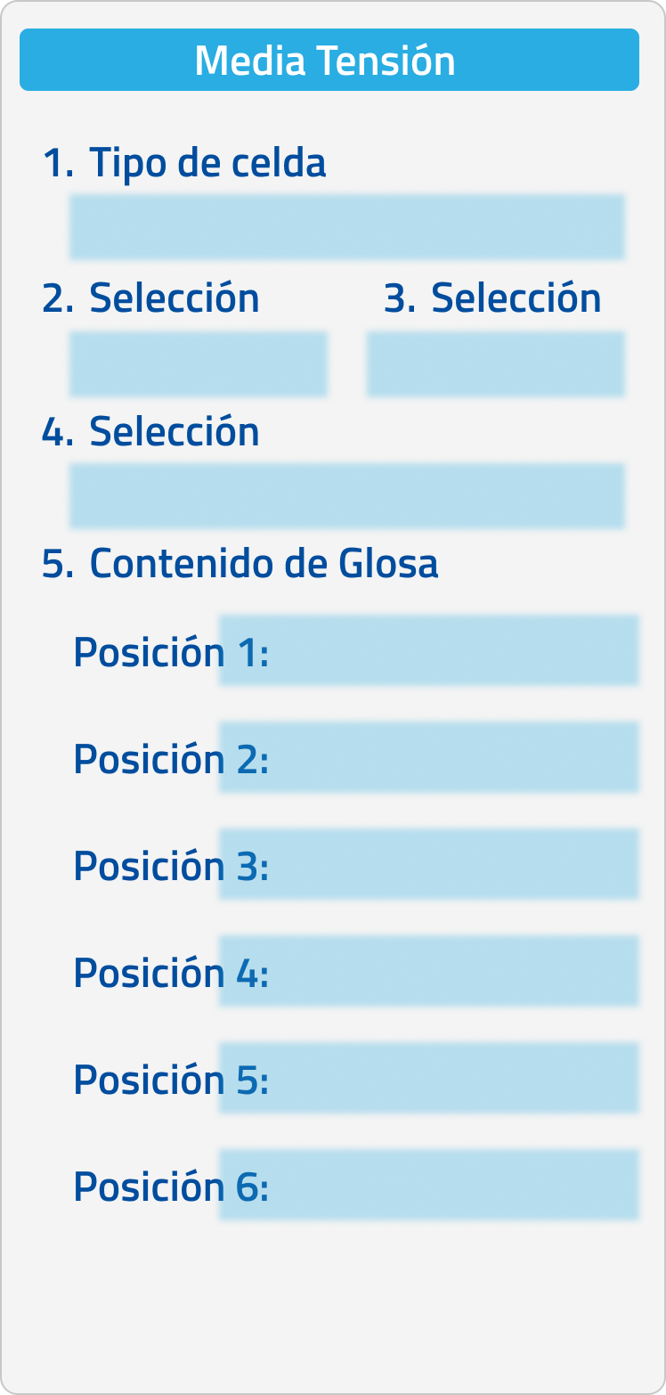

 | Contenido

MEDIA TENSION

 |  |  |  |  | <

Glosa_MT24
 |  |  |  |  |  | BASE DE DATOS BLOQUES MEDIA TENSION SM6 24KV PRIVADA
BASE DE DATOS BLOQUES CELDAS DE MEDIA TENSION 24KV SM6 PRIVADA

Referencia (compete a la codificacion interna de la ficha o elementos) | Criterio de selección 1 ( Familia) ej: Conmutador; Tranformador, etc | Criterio de Selección 2 (Sub familia) | Criterio de Selección 3 (si aplica) | Criterio de Selección 4 (si aplica) | Criterio de Selección 5 (si aplica) | Criterio de Selección 6 (si aplica) | Criterio de Selección 6 (si aplica) | Criterio de Selección 6 (si aplica) |  | IMAGEN O BLOQUE
CG_1 | Media Tensión | Privada | Premium | Celdas Media Tensión | Secunadarias | 24 kV | AIS | SM6 |  | Condiciones generales
 |  |  |  |  |  |  |  |  |  | 1. Celdas de media tensión SM6 24Kv 1.1 Descripción Las siguientes especificaciones se aplican a celdas de distribución modular, tipo interior, incluyendo el conjunto de equipos de maniobra y/o protección en celdas compartimentadas. El equipo para suministrar consistirá de celdas alineadas que cumplen los siguientes criterios: • Diseño evolutivo • Fácil de instalar • Seguro y fácil de operar • Diseño compacto • Bajo mantenimiento

CG1_2 | Media Tensión | Privada | Premium | Celdas Media Tensión | Secunadarias | 24 kV | AIS | SM6 |  | Condiciones generales
 |  |  |  |  |  |  |  |  |  | 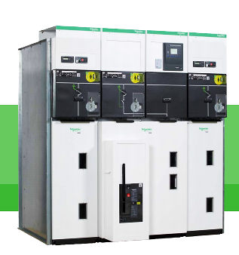 Tomado de catálogo SM6 24 kV

CG1_3 | Media Tensión | Privada | Premium | Celdas Media Tensión | Secunadarias | 24 kV | AIS | SM6 |  | Condiciones generales
 |  |  |  |  |  |  |  |  |  | La gama de celdas de media tensión SM6 se encuentra compuesta por celdas de carácter modular Metal Enclosed segregadas que se encuentran equipadas con equipos fijos o extraíbles, que utilizan un aislamiento de hexafluoruro de azufre (SF6) o vacío. Estas celdas se caracterizan de proporcionar total seguridad a las personas, su característica de diseño de dimensiones reducidas aporta facilidad, economía en el momento de la instalación y operación. La operación de las celdas SM6 se encuentra simplificada por la agrupación de todos los mandos sobre un compartimiento frontal el cual va a tener de manera visible su pictograma para una operación sencilla. Teniendo en cuenta el pictograma se identifica la visualización de la posición del seccionador principal y del seccionador de tierra, la celda SM6 tiene incorporado un sistema de enclavamiento seguro que me garantiza que nunca se produzca el cierre simultaneo de los seccionadores principal y de tierra.

 | Media Tensión | Privada | Premium | Celdas Media Tensión | Secunadarias | 24 kV | AIS | SM6 |  | Características Generales
 |  |  |  |  |  |  |  |  |  | 2. Características Generales 2.1 Normas de fabricación Los equipos contemplados son diseñados, fabricados y probados de acuerdo con las siguientes normas:

 | Media Tensión | Privada | Premium | Celdas Media Tensión | Secunadarias | 24 kV | AIS | SM6 |  | Características Generales
 |  |  |  |  |  |  |  |  |  | Tabla 1. Normas para celdas de Media tensión
 |  |  |  |  |  |  |  |  |  |  | Normas | Descripción
 |  |  |  |  |  |  |  |  |  |  | IEC 62271-200 | (Antigua IEC 298) celdas compartimentadas AC, con equipo para voltajes nominales de 1 - 52 KV, inclusive.
 |  |  |  |  |  |  |  |  |  |  | IEC 60265-1 | Seccionadores bajo carga de alta tensión
 |  |  |  |  |  |  |  |  |  |  | IEC 62271-102 | Seccionadores y cuchillas de puesta a tierra para Alta Tensión en corriente alterna.
 |  |  |  |  |  |  |  |  |  |  | IEC 60694 | Cláusulas comunes para equipos de alto voltaje.
 |  |  |  |  |  |  |  |  |  |  | IEC 62271-105 | Combinaciones seccionador fusible equipos HV en corriente alterna.
 |  |  |  |  |  |  |  |  |  |  | IEC 62271-100 | Interruptores HV en corriente alterna.
 |  |  |  |  |  |  |  |  |  |  | IEC 60282-1 | Fusible de Media Tensión.
 |  |  |  |  |  |  |  |  |  |  | IEC 60185 | Transformadores de corriente.
 |  |  |  |  |  |  |  |  |  |  | IEC 60186 | Transformadores de voltaje.
 |  |  |  |  |  |  |  |  |  |  | IEC 801 | Compatibilidad electromagnética para equipos de medida y control de procesos industriales.
 |  |  |  |  |  |  |  |  |  |  | IEC 60529 | Grados de protección provistos por las envolventes (Código IP)
 |  |  |  |  |  |  |  |  |  |  | IEC 60255 | Relés de protección eléctricos

 | Media Tensión | Privada | Premium | Celdas Media Tensión | Secunadarias | 24 kV | AIS | SM6 |  | Características Generales
 |  |  |  |  |  |  |  |  |  | 2.2 Características constructivas El equipo cumplirá con los criterios para equipos en celdas compartimentadas, tipo interior, de acuerdo con la norma IEC 62271-200. Las celdas se diseñarán con cinco compartimientos: • Compartimiento del equipo. • Compartimiento del barraje. • Compartimiento de conexión. • Compartimiento del mecanismo de operación. • Compartimiento de baja tensión. El seccionador bajo carga deberá ser instalado horizontalmente en la celda. Las celdas conforman una subestación de distribución que puede ser extendida si es necesario. Las celdas reunirán los requerimientos de grado de protección IP3X. La lámina de hierro será pintada para proveer protección contra la corrosión. La pintura de base epóxica tendrá un espesor de al menos 50 micras y se aplicará a ambos lados de la lámina. El color corresponderá al RAL – 9003. La celda deberá ser apropiada para el montaje sobre cárcamo. Cada celda llevará una placa de identificación en acrílico con letras apropiadamente dimensionadas, indicando las funciones y características eléctricas de la celda. Los equipos y la celda modular serán diseñados de tal forma que las posiciones de los dispositivos del equipo serán visibles por el operador desde el frente de la celda. Las especificaciones de obra civil serán únicas para todas las celdas. El ancho de la celda será en múltiplos de 375 mm. De acuerdo con estándares aplicables, las celdas deberán ser diseñadas para prevenir el acceso a todas las partes energizadas tanto en operación como durante trabajos de mantenimiento. Las celdas deberán cumplir con pruebas sísmicas, en conformidad con lo establecido en la norma IEC 62271- 210, con valores de 0.5g horizontal y 0.4g vertical, Clase 2. La celda debe contar con un enclavamiento mecánico que no permite la maniobra de seccionamiento cuando la puesta a tierra está cerrada o viceversa. La celda debe contar con un sinóptico animado el cual cumpla con el criterio de apertura garantizada. La se

 | Media Tensión | Privada | Premium | Celdas Media Tensión | Secunadarias | 24 kV | AIS | SM6 |  | Características Generales
 |  |  |  |  |  |  |  |  |  | 2.3 Seccionador El compartimento del mecanismo de operación incluye indicador de posición en el Seccionador y en el Switch de puesta a tierra, fijado directamente al eje del polo móvil, de tal modo que satisface los criterios de apertura positiva. Este compartimento también contempla indicadores de tensión e indicador mecánico de "fusible fundido" para unidades de combinación Seccionador-fusible.

 | Media Tensión | Privada | Premium | Celdas Media Tensión | Secunadarias | 24 kV | AIS | SM6 |  | Características Generales
 |  |  |  |  |  |  |  |  |  | Tomado de: catálogo SM6 24 Kv

 | Media Tensión | Privada | Premium | Celdas Media Tensión | Secunadarias | 24 kV | AIS | SM6 |  | Características Generales
 |  |  |  |  |  |  |  |  |  | El compartimento está diseñado para la instalación fácil de candados, de cerraduras, contactos auxiliares, Reles y accesorios usuales BT. La cubierta frontal del mecanismo de operación está adecuada para el uso de todos los símbolos, diagramas mímicos, placas de identificación y accesorios de cierre con candado requeridos para la función específica. El Seccionador utiliza gas SF6 a baja presión para la interrupción de corriente y esta libre de mantenimiento. El envolvente del Seccionador será montado horizontalmente dentro del cubículo, la posición de la de los contactos principales y de puesta a tierra, está claramente visible desde el frente del cubículo. El indicador de posición es colocado directamente en el eje de funcionamiento del contacto. El envolvente del Seccionador este hecho de resina de epóxica moldeada. El Seccionador es del tipo de operación de alta frecuencia, de acuerdo las recomendaciones de la IEC 60265-1, párrafo 3.104. Contempla tres posiciones (cerrada, abierta y puesta a tierra), los que son completamente montados y probados antes de salir de la fábrica. La presión relativa del gas SF6 dentro del envolvente no supera los 0,5 bars (hPa 500) (para 24 kV). Los envolventes para la sección del polo, son del tipo "sistema de presión sellado" como se define por las recomendaciones de la IEC 60298 publicación 1990-12 (apéndice G, párrafos 2,3 y 3,3), con una vida de servicio de 30 años. No se requiere rellenar del gas en este período. El periodo de vida mecánica de los mecanismos de operación del seccionador es superior a 1.000 operaciones. 2.4 Puesta a tierra del circuito de fuerza Se realiza mediante un Seccionador de puesta a tierra con una capacidad de cierre al cortocircuito, de acuerdo con recomendaciones de la IEC 62271-102. Solo es posible operar el Switch de puesta a tierra, cuando el seccionador esta abierto, de acuerdo al siguiente esquema que evita falsas maniobras:

 | Media Tensión | Privada | Premium | Celdas Media Tensión | Secunadarias | 24 kV | AIS | SM6 |  | Características Generales
 |  |  |  |  |  |  |  |  |  | 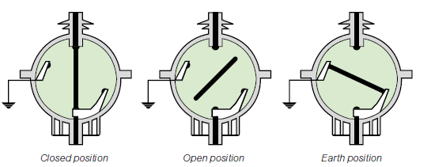 Tomado de: catálogo SM6 24 kV

 | Media Tensión | Privada | Premium | Celdas Media Tensión | Secunadarias | 24 kV | AIS | SM6 |  | Características Generales
 |  |  |  |  |  |  |  |  |  | 2.5 A-FL La gama de celdas SM6 tiene la posibilidad de tener capacidad Arco interno 12,5 KA 1/seg A-FL para los cual se muestra en ambos casos el tipo de instalación: 2.6 A-FL. 3 Lados (Acceso personal autorizado, Frontal y lateral): Esta alternativa considera la instalación a muro, donde la protección principal está enfocada en ambos lados y el frontal de la celda, ante un cortocircuito la expulsión de gases y partículas se hace en la direcció

 | Media Tensión | Privada | Premium | Celdas Media Tensión | Secunadarias | 24 kV | AIS | SM6 |  | Características Generales

 | Media Tensión | Privada | Premium | Celdas Media Tensión | Secunadarias | 24 kV | AIS | SM6 |  | Características Generales
 |  |  |  |  |  |  |  |  |  | Condiciones normales de operación. Temperatura ambiente del aire: • Menor o igual a 40°C, • Menor o igual a 35°C promedio en un periodo de 24 horas, • Mayor o igual a – 5°C. Altitud: • Menor o igual a 1000 msnm, • Por encima de 1000 m, un coeficiente de derateo debe ser aplicado. (Por favor consultar). Radiación Solar: • No es permitida la influencia de radiación solar en las celdas, la aplicación es para uso interior. Polución ambiental del aire: • El ambiente no deberá tener una polución significativa por suciedad, humo, gases corrosivos o inflamables, vapor o salinidad. Humedad: • Humedad relativa promedio en un periodo de 24 horas, menor o igual al 95% • Humedad relativa promedio en un periodo de 1 mes, menor o igual al 90% • Presión de vapor de agua promedio en un periodo de 24 horas, inferior o igual a 2.2kPa. • Presión de vapor de agua promedio en un periodo de 1 mes, inferior o igual a 1.8kPa. Sistema de recolección de datos Las celdas de media tensión deben contemplar una solución de monitoreo térmico Inalámbrico con la finalidad de detectar una conexión defectuosa y evitar cualquier daño debido al sobrecalentamiento. La celda contaría con una medición de temperatura en los siguientes puntos: • Compartimiento de cables en el punto de llegada de cables. • Compartimiento de barras. Los sensores deben emplear tecnología de recolección de energía, lo que significa que no requiere una fuente de alimentación externa o baterías para su funcionamiento. Los sensores deben utilizar tecnología de comunicación de protocolo Zigbee para transmitir datos de temperatura a un sistema central.

 | Media Tensión | Privada | Premium | Celdas Media Tensión | Secunadarias | 24 kV | AIS | SM6 |  | Características Generales
 |  |  |  |  |  |  |  |  |  | 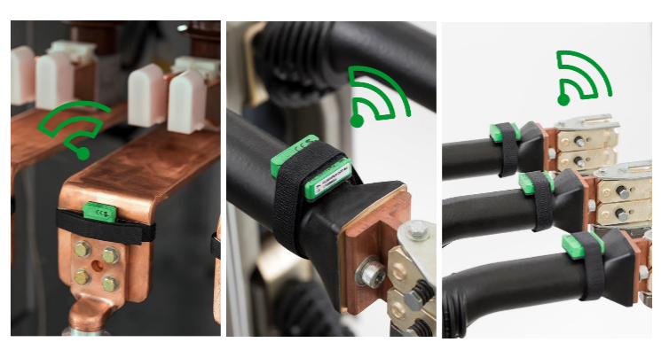

 | Media Tensión | Privada | Premium | Celdas Media Tensión | Secunadarias | 24 kV | AIS | SM6 | Clase de Celdas | IM
 |  |  |  |  |  |  |  |  |  | Celdas de media tensión seccionamiento SM6-IM-24kV Introducción La celda está diseñada para operar hasta una tensión de 24 kV, específicamente implementada para el seccionamiento tanto en la llegada como en la salida de líneas de distribución eléctrica para media tensión. Este equipo cuenta con tres conjuntos de kits de interconexión inferior que incluyen acoplamientos de barra superior y sistemas de sujeción especializados, diseñados específicamente para acometidas de media tensión.

 | Media Tensión | Privada | Premium | Celdas Media Tensión | Secunadarias | 24 kV | AIS | SM6 | Clase de Celdas | IM
 |  |  |  |  |  |  |  |  |  | 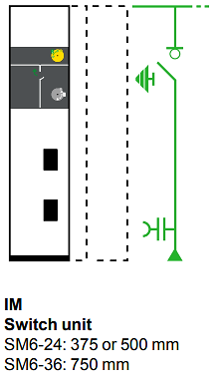 Tomado del catálogo SM6 24 kV

 | Media Tensión | Privada | Premium | Celdas Media Tensión | Secunadarias | 24 kV | AIS | SM6 | Clase de Celdas | IM
 |  |  |  |  |  |  |  |  |  | Características Generales Es una celda de media tensión que internamente contiene unos elementos principales para asegurar un funcionamiento seguro y eficiente.

 | Media Tensión | Privada | Premium | Celdas Media Tensión | Secunadarias | 24 kV | AIS | SM6 | Clase de Celdas | IM
 |  |  |  |  |  |  |  |  |  | Tabla. Características generales
 |  |  |  |  |  |  |  |  |  |  | ITEM | EQUIPO | CARACTERÍSTICAS
 |  |  |  |  |  |  |  |  |  |  | 1 | Seccionador de operación bajo carga | 630 A aislamiento [SF6]. De tres posiciones (Conectado – Desconectado – Tierra)
 |  |  |  |  |  |  |  |  |  |  | 2 | Juego de barras tripolar | Conexión superior a 630 A
 |  |  |  |  |  |  |  |  |  |  | 3 | Operación | Manual
 |  |  |  |  |  |  |  |  |  |  | 4 | Dispositivo de bloque | Sistema mecánico de bloqueo
 |  |  |  |  |  |  |  |  |  |  | 5 | Bornes de conexión para MT | Conexión para conexión de cable XLPE
 |  |  |  |  |  |  |  |  |  |  | 6 | Seccionador de puesta a tierra | Ubicación superior en aislamiento SF6
 |  |  |  |  |  |  |  |  |  |  | 7 | Sensores de temperatura inalámbricos TH110 | Sensores autoalimentados con protocolo de comunicación ZIGBEE
 |  |  |  |  |  |  |  |  |  |  | 8 | Sistema de seguridad para MT | 3 lámparas de presencia de tensión
 |  |  |  |  |  |  |  |  |  |  | 9 | Sistema de posicionamiento de la celda

 | Media Tensión | Privada | Premium | Celdas Media Tensión | Secunadarias | 24 kV | AIS | SM6 | Clase de Celdas | IM
 |  |  |  |  |  |  |  |  |  | Características metalmecánicas Las celdas deberán contar con las siguientes características metalmecánicas como minímo:

 | Media Tensión | Privada | Premium | Celdas Media Tensión | Secunadarias | 24 kV | AIS | SM6 | Clase de Celdas | IM
 |  |  |  |  |  |  |  |  |  | Tabla. Características metalmecánicas
 |  |  |  |  |  |  |  |  |  |  | ITEM | EQUIPO | CARACTERÍSTICAS
 |  |  |  |  |  |  |  |  |  |  | 1 | Grado de protección | IP 3X
 |  |  |  |  |  |  |  |  |  |  | 2 | Tipo de encerramiento | LSC2A-PI
 |  |  |  |  |  |  |  |  |  |  | 3 | Calibre de la lámina cold rolled | 14
 |  |  |  |  |  |  |  |  |  |  | 4 | Acabado de pintura | Epoxy-polyester
 |  |  |  |  |  |  |  |  |  |  | 5 | Color de pintura | Blanco RAL-9003
 |  |  |  |  |  |  |  |  |  |  | 6 | Altura | 1600 mm
 |  |  |  |  |  |  |  |  |  |  | 7 | Ancho | 375 mm
 |  |  |  |  |  |  |  |  |  |  | 8 | Profundidad | 940 mm
 |  |  |  |  |  |  |  |  |  |  | 9 | Peso | 120 Kg

 | Media Tensión | Privada | Premium | Celdas Media Tensión | Secunadarias | 24 kV | AIS | SM6 | Clase de Celdas | IM
 |  |  |  |  |  |  |  |  |  | Características Eléctricas

 | Media Tensión | Privada | Premium | Celdas Media Tensión | Secunadarias | 24 kV | AIS | SM6 | Clase de Celdas | IM
 |  |  |  |  |  |  |  |  |  | 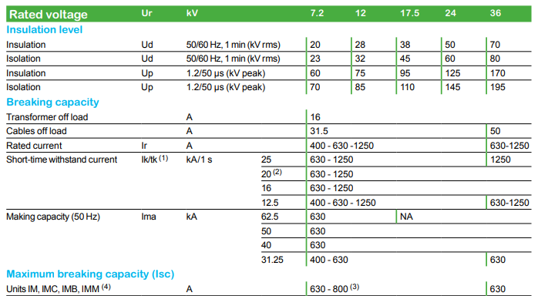 Tomado del catálogo SM6 24 kV

 | Media Tensión | Privada | Premium | Celdas Media Tensión | Secunadarias | 24 kV | AIS | SM6 | Clase de Celdas | IM
 |  |  |  |  |  |  |  |  |  | Gráfico de intensidad de corta duración

 | Media Tensión | Privada | Premium | Celdas Media Tensión | Secunadarias | 24 kV | AIS | SM6 | Clase de Celdas | IM
 |  |  |  |  |  |  |  |  |  | Tomado del catálogo SM6 24 kV

 | Media Tensión | Privada | Premium | Celdas Media Tensión | Secunadarias | 24 kV | AIS | SM6 | Clase de Celdas | IM
 |  |  |  |  |  |  |  |  |  | Resistencia mecánica

 | Media Tensión | Privada | Premium | Celdas Media Tensión | Secunadarias | 24 kV | AIS | SM6 | Clase de Celdas | IM
 |  |  |  |  |  |  |  |  |  | Tomado del catálogo SM6 24 kV

 | Media Tensión | Privada | Premium | Celdas Media Tensión | Secunadarias | 24 kV | AIS | SM6 | Clase de Celdas | QM
 |  |  |  |  |  |  |  |  |  | Celda de media tensión protección Fusible SM6-QM-24kV Introducción La celda está diseñada para operar hasta una tensión de operación hasta 24 kV, se emplea específicamente para la protección de circuitos de línea o transformadores. Su diseño integra un seccionador bajo carga junto con un sistema de protección fusibles, proporcionando una solución efectiva para la gestión y seguridad de la distribución eléctrica en sistemas de media tensión.

 | Media Tensión | Privada | Premium | Celdas Media Tensión | Secunadarias | 24 kV | AIS | SM6 | Clase de Celdas | QM
 |  |  |  |  |  |  |  |  |  | 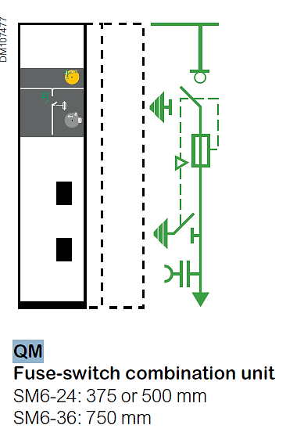 Tomado del catálogo SM6 24 kV

 | Media Tensión | Privada | Premium | Celdas Media Tensión | Secunadarias | 24 kV | AIS | SM6 | Clase de Celdas | QM
 |  |  |  |  |  |  |  |  |  | Características generales Es una celda de media tensión que internamente contiene unos elementos principales para asegurar un funcionamiento seguro y eficiente.

 | Media Tensión | Privada | Premium | Celdas Media Tensión | Secunadarias | 24 kV | AIS | SM6 | Clase de Celdas | QM
 |  |  |  |  |  |  |  |  |  | Tabla Características generales
 |  |  |  |  |  |  |  |  |  |  | ITEM | EQUIPO | CARACTERÍSTICAS
 |  |  |  |  |  |  |  |  |  |  | 1 | Seccionador de operación bajo carga | 630 A aislamiento [SF6]. De tres posiciones (Conectado – Desconectado – Tierra)
 |  |  |  |  |  |  |  |  |  |  | 2 | Barraje | 1 juego tripolar de barras
 |  |  |  |  |  |  |  |  |  |  | 3 | Operación | Manual
 |  |  |  |  |  |  |  |  |  |  | 4 | Dispositivo de bloque | Sistema mecánico de bloqueo
 |  |  |  |  |  |  |  |  |  |  | 5 | Seccionador de puesta a tierra | Ubicación superior en aislamiento SF6
 |  |  |  |  |  |  |  |  |  |  | 6 | Sistema de varillaje | Para disparo tripolar por fusión de fusible
 |  |  |  |  |  |  |  |  |  |  | 7 | 3 bases portadoras | Para fusibles tipo HH norma DIN 24 kV
 |  |  |  |  |  |  |  |  |  |  | 8 | 3 bornes | Para conexión de cable XLPE
 |  |  |  |  |  |  |  |  |  |  | 9 | Sensores de temperatura inalámbricos TH110 | Sensores autoalimentados con protocolo de comunicación ZIGBEE
 |  |  |  |  |  |  |  |  |  |  | 10 | Sistema de seguridad para MT | 3 lámparas de presencia de tensión
 |  |  |  |  |  |  |  |  |  |  | 11 | Sistema de posicionamiento de la celda | Posicionamiento múltiple de la celda

 | Media Tensión | Privada | Premium | Celdas Media Tensión | Secunadarias | 24 kV | AIS | SM6 | Clase de Celdas | QM
 |  |  |  |  |  |  |  |  |  | Características metalmecánicas

 | Media Tensión | Privada | Premium | Celdas Media Tensión | Secunadarias | 24 kV | AIS | SM6 | Clase de Celdas | QM
 |  |  |  |  |  |  |  |  |  | Tabla Características metalmecánicas
 |  |  |  |  |  |  |  |  |  |  | ITEM | EQUIPO | CARACTERÍSTICAS
 |  |  |  |  |  |  |  |  |  |  | 1 | Grado de protección | IP 3X
 |  |  |  |  |  |  |  |  |  |  | 2 | Tipo de encerramiento | LSC2A-PI
 |  |  |  |  |  |  |  |  |  |  | 3 | Calibre de la lámina cold rolled | 14
 |  |  |  |  |  |  |  |  |  |  | 4 | Acabado de pintura | Epoxy-polyester
 |  |  |  |  |  |  |  |  |  |  | 5 | Color de pintura | Blanco RAL-9003
 |  |  |  |  |  |  |  |  |  |  | 6 | Altura | 1600 mm
 |  |  |  |  |  |  |  |  |  |  | 7 | Ancho | 375 mm
 |  |  |  |  |  |  |  |  |  |  | 8 | Profundidad | 940 mm
 |  |  |  |  |  |  |  |  |  |  | 9 | Peso | 130 Kg

 | Media Tensión | Privada | Premium | Celdas Media Tensión | Secunadarias | 24 kV | AIS | SM6 | Clase de Celdas | QM
 |  |  |  |  |  |  |  |  |  | Características eléctricas

 | Media Tensión | Privada | Premium | Celdas Media Tensión | Secunadarias | 24 kV | AIS | SM6 | Clase de Celdas | QM
 |  |  |  |  |  |  |  |  |  | 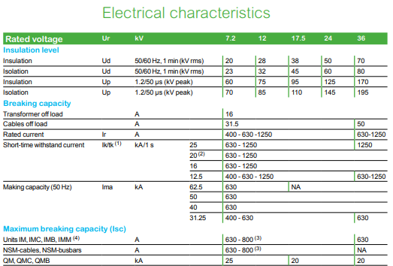 Tomado del catálogo SM6 24 kV

 | Media Tensión | Privada | Premium | Celdas Media Tensión | Secunadarias | 24 kV | AIS | SM6 | Clase de Celdas | QM
 |  |  |  |  |  |  |  |  |  | Gráfico de intensidad de corta duración

 | Media Tensión | Privada | Premium | Celdas Media Tensión | Secunadarias | 24 kV | AIS | SM6 | Clase de Celdas | QM
 |  |  |  |  |  |  |  |  |  | 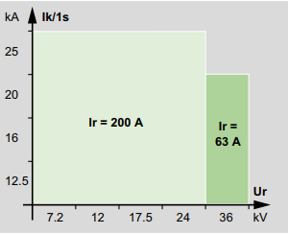 Tomado del catálogo SM6 24kV

 | Media Tensión | Privada | Premium | Celdas Media Tensión | Secunadarias | 24 kV | AIS | SM6 | Clase de Celdas | QM
 |  |  |  |  |  |  |  |  |  | Resistencia mecánica

 | Media Tensión | Privada | Premium | Celdas Media Tensión | Secunadarias | 24 kV | AIS | SM6 | Clase de Celdas | QM
 |  |  |  |  |  |  |  |  |  | Tomado del catálogo SM6 24 kV

 | Media Tensión | Privada | Premium | Celdas Media Tensión | Secunadarias | 24 kV | AIS | SM6 | Clase de Celdas | DM1-A
 |  |  |  |  |  |  |  |  |  | Celda de media tensión protección interruptor SM6 DM1-A 24kV Introducción La celda está diseñada para operar a 24 kV y se utiliza para la protección de los equipos de media tensión y subestaciones. Este equipo proporciona funciones integradas de seccionamiento y protección, asegurando la seguridad y eficiencia en sistemas de distribución eléctrica de media tensión.

 | Media Tensión | Privada | Premium | Celdas Media Tensión | Secunadarias | 24 kV | AIS | SM6 | Clase de Celdas | DM1-A
 |  |  |  |  |  |  |  |  |  | 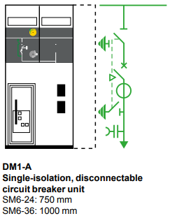 Tomado del catálogo SM6 24 kV

 | Media Tensión | Privada | Premium | Celdas Media Tensión | Secunadarias | 24 kV | AIS | SM6 | Clase de Celdas | DM1-A
 |  |  |  |  |  |  |  |  |  | Características Generales Es una celda de media tensión que internamente contiene unos elementos principales para asegurar un funcionamiento seguro y eficiente.

 | Media Tensión | Privada | Premium | Celdas Media Tensión | Secunadarias | 24 kV | AIS | SM6 | Clase de Celdas | DM1-A
 |  |  |  |  |  |  |  |  |  | Tabla Características generales
 |  |  |  |  |  |  |  |  |  |  | ITEM | EQUIPO | CARACTERÍSTICAS
 |  |  |  |  |  |  |  |  |  |  | 1 | Seccionador de operación bajo carga | 630 A aislamiento [SF6]. De tres posiciones (Conectado – Desconectado – Tierra)
 |  |  |  |  |  |  |  |  |  |  | 2 | Barraje | 1 juego tripolar de barras
 |  |  |  |  |  |  |  |  |  |  | 3 | Operación | Manual
 |  |  |  |  |  |  |  |  |  |  | 4 | Dispositivo de bloque | Sistema mecánico de bloqueo
 |  |  |  |  |  |  |  |  |  |  | 5 | Seccionador de puesta a tierra | Ubicación superior en aislamiento SF6
 |  |  |  |  |  |  |  |  |  |  | 6 | Sistema de varillaje | Para disparo tripolar por fusión de fusible
 |  |  |  |  |  |  |  |  |  |  | 7 | 3 bases portadoras | Para fusibles tipo HH norma DIN 24 kV
 |  |  |  |  |  |  |  |  |  |  | 8 | 3 bornes | Para conexión de cable XLPE
 |  |  |  |  |  |  |  |  |  |  | 9 | Sensores de temperatura inalámbricos TH110 | Sensores autoalimentados con protocolo de comunicación ZIGBEE
 |  |  |  |  |  |  |  |  |  |  | 10 | Sistema de seguridad para MT | 3 lámparas de presencia de tensión
 |  |  |  |  |  |  |  |  |  |  | 11 | Sistema de posicionamiento de la celda | Posicionamiento múltiple de la celda
 |  |  |  |  |  |  |  |  |  |  | 12 | Interruptor automático | Fluir tipo SF1 en aislamiento SF6 con posiciones de cerrado – abierto – puesta a tierra
 |  |  |  |  |  |  |  |  |  |  | 13 | Relé de protección | P3U30

 | Media Tensión | Privada | Premium | Celdas Media Tensión | Secunadarias | 24 kV | AIS | SM6 | Clase de Celdas | DM1-A
 |  |  |  |  |  |  |  |  |  | Características metalmecánicas
 |  |  |  |  |  |  |  |  |  | Tabla Características metalmecánicas
 |  |  |  |  |  |  |  |  |  |  | ITEM | EQUIPO | CARACTERÍSTICAS
 |  |  |  |  |  |  |  |  |  |  | 1 | Grado de protección | IP 3X
 |  |  |  |  |  |  |  |  |  |  | 2 | Tipo de encerramiento | LSC2A-PI
 |  |  |  |  |  |  |  |  |  |  | 3 | Calibre de la lámina cold rolled | 14
 |  |  |  |  |  |  |  |  |  |  | 4 | Acabado de pintura | Epoxy-polyester
 |  |  |  |  |  |  |  |  |  |  | 5 | Color de pintura | Blanco RAL-9003
 |  |  |  |  |  |  |  |  |  |  | 6 | Altura | 1600 mm
 |  |  |  |  |  |  |  |  |  |  | 7 | Ancho | 375 mm
 |  |  |  |  |  |  |  |  |  |  | 8 | Profundidad | 940 mm
 |  |  |  |  |  |  |  |  |  |  | 9 | Peso | 130 Kg

 | Media Tensión | Privada | Premium | Celdas Media Tensión | Secunadarias | 24 kV | AIS | SM6 | Clase de Celdas | DM1-A
 |  |  |  |  |  |  |  |  |  | Resistencia mecánica

 | Media Tensión | Privada | Premium | Celdas Media Tensión | Secunadarias | 24 kV | AIS | SM6 | Clase de Celdas | DM1-A
 |  |  |  |  |  |  |  |  |  | Tomado del catálogo SM6 24 kV

 | Media Tensión | Privada | Premium | Celdas Media Tensión | Secunadarias | 24 kV | AIS | SM6 | Clase de Celdas | DM1-A
 |  |  |  |  |  |  |  |  |  | Características eléctricas

 | Media Tensión | Privada | Premium | Celdas Media Tensión | Secunadarias | 24 kV | AIS | SM6 | Clase de Celdas | DM1-A
 |  |  |  |  |  |  |  |  |  | 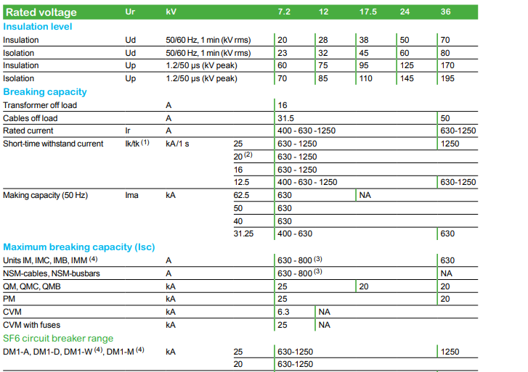 Tomado del catálogo SM6 24 kV

 | Media Tensión | Privada | Premium | Celdas Media Tensión | Secunadarias | 24 kV | AIS | SM6 | Clase de Celdas | DM1-A
 |  |  |  |  |  |  |  |  |  | Gráfico de intensidad de corta duración

 | Media Tensión | Privada | Premium | Celdas Media Tensión | Secunadarias | 24 kV | AIS | SM6 | Clase de Celdas | DM1-A
 |  |  |  |  |  |  |  |  |  | 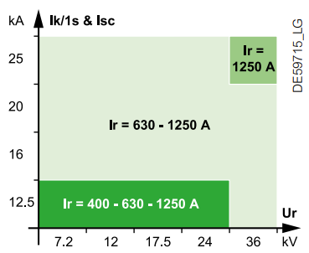 Tomado del catálogo SM6 24 kV

 | Media Tensión | Privada | Premium | Celdas Media Tensión | Secunadarias | 24 kV | AIS | SM6 | Clase de Celdas | DM1-A
 |  |  |  |  |  |  |  |  |  | Interruptores para media tensión Los interruptores son montados verticalmente y son desconectable. Utilizarán el gas SF6 como el medio de interrupción de la corriente. Requerirán un mínimo de mantenimiento y proporcionarán un alto nivel de vida eléctrica. La posición del interruptor debe ser claramente visible. Los interruptores están mecánicamente enclavados con el circuito de fuerza del Seccionador. Las secciones del polo son hechas de resina de epóxica moldeada y completamente montadas y probadas antes de salir de la fábrica. La presión relativa del gas SF6 no debe exceder los 2 bars (para 24 kV) o 1.5 bars (para 36 kV). Las unidades del polo deben ser del tipo "sistema de presión sellado" como lo definido por la IEC 60056 - 1987 (en el apéndice EE, 1, 2, 3), con una tiempo de vida superior a 30 años. No se requiere rellenar de gas en este período. El periodo de vida mecánica y eléctrica se asegura superior a 10 .000 operaciones. Los Interruptores están equipados de un mecanismo de operación del tipo de acción rápida, con energía almacenada incluyendo:

 | Media Tensión | Privada | Premium | Celdas Media Tensión | Secunadarias | 24 kV | AIS | SM6 | Clase de Celdas | DM1-A
 |  |  |  |  |  |  |  |  |  | • botones pulsadores para la apertura y cierre, • indicador de posición mecánico "abierto/cerrado", • indicador de "cargado/descargado" para los resortes del mecanismo de operación, • medios locales para descargar manualmente los resortes, • contactos auxiliares. • Secuencia de operación O-3mn-FO-3mn-FO

 | Media Tensión | Privada | Premium | Celdas Media Tensión | Secunadarias | 24 kV | AIS | SM6 | Clase de Celdas | DM1-A

 | Media Tensión | Privada | Premium | Celdas Media Tensión | Secunadarias | 24 kV | AIS | SM6 | Clase de Celdas | DM1-A
 |  |  |  |  |  |  |  |  |  | Relé de protección El fabricante del relé digital debe tener una certificación válida de la norma ISO 9001 (versión 2000) y un sistema aplicable de control de calidad y control de calidad. El fabricante del Relé Digital debe tener la Certificación de Medio Ambiente ISO 14001. El fabricante del relé digital tendrá una larga experiencia en el diseño y la fabricación de relés de protección digitales vinculados a las aplicaciones de conmutación y tendrá un volumen de negocios relevante y referencias para proporcionar credibilidad en sus compromisos y una capacidad de soporte a largo plazo. El fabricante / proveedor deberá tener una oficina de representación permanente con personal de soporte capacitado y capacitado, en el país o en la región donde se entregan los Relés digitales, para demostrar su compromiso de apoyo local o regional y proporcionar un canal para la comunicación. Los ingenieros empleados por la oficina local o regional del proveedor deben estar certificados por el fabricante y proporcionar un servicio de arranque que incluya la inspección física del relé digital, el cableado conectado y el ajuste final, para garantizar que el relé digital cumpla con el rendimiento requerido. El fabricante podrá ofrecer la puesta en marcha del relé digital que realizará la oficina local o regional. El dispositivo de Protección y Control deberá ser de tipo numérico y diseñado para cumplir con un alto grado de confiabilidad y seguridad. La interfaz hombre máquina local (HMI) se basará en un programa fácil de usar y estructurado por menús. El dispositivo incluirá una pantalla de matriz LCD de 128x64 que admite función de diagramación mímica (por ejemplo, diagrama de línea única que se puede dibujar) y valores analógicos libremente asignables, así como soporte de lenguaje Unicode. Todas las funciones y pantallas de la Interfaz Hombre Máquina (HMI) deben ser accesibles. El dispositivo debe incluir botones de navegación, botones de función libremen

 | Media Tensión | Privada | Premium | Celdas Media Tensión | Secunadarias | 24 kV | AIS | SM6 | Clase de Celdas | DM1-A
 |  |  |  |  |  |  |  |  |  | 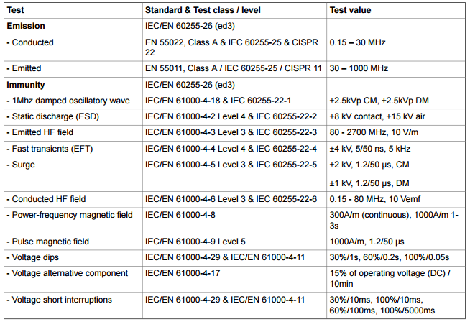

 |  |  |  |  |  |  |  |  |  | 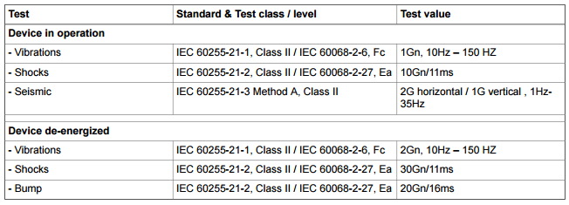
 |  |  |  |  |  |  |  |  |  | 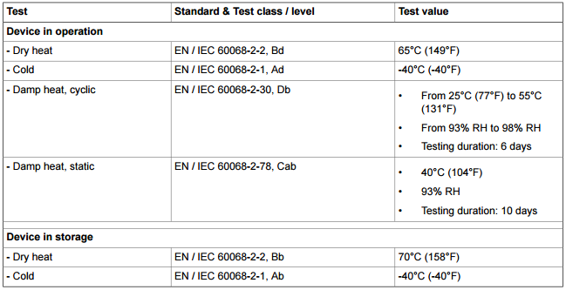

 | Media Tensión | Privada | Premium | Celdas Media Tensión | Secunadarias | 24 kV | AIS | SM6 | Clase de Celdas | DM1-A
 |  |  |  |  |  |  |  |  |  | El dispositivo debe ofrecer un conjunto completo de funciones de medición. Las funciones de medición cubren las corrientes de fase, línea y residuales, el desequilibrio de corriente, la frecuencia del sistema y los armónicos de las corrientes de fase. El monitoreo de la condición debe monitorear los circuitos de disparo continuo, el desgaste del interruptor y los transformadores de corriente. Las siguientes medidas y funciones de protección seguían de ellos para estar disponibles: Tipo de medida: corriente primaria • Corriente trifásica. • Corriente de secuencia cero. • Corriente de secuencia positiva. • secuencia de secuencia negativa. • Proporción de corriente negativa y positiva. Tipo de medición: voltaje primario • Fase a tierra, tensiones de fase a fase. • Voltaje de secuencia cero. • Voltaje de secuencia positiva. • Voltaje de secuencia negativa. • Relación de voltaje negativo y positivo. • Reactancia de falla de cortocircuito, ubicación de falla. • Reactancia de falta a tierra, ubicación de falla. Tipo de medida: Frecuencia Tipo de medida: potencia • Potencia activa. • Potencia activa RMS. • Potencia reactiva. • Potencia reactiva RMS. • Potencia aparente. • Potencia aparente RMS. • Energía activa, exportada / importada. • Energía reactiva, exportada / importada. • Cosine Phi. • Tan Phi. • Ángulo de potencia. • Factor de potencia. • Vista del diagrama de fasores de los voltajes. • Vista de diagrama de phaser de corrientes. Tipo de medición: Armónicos • 2 ° a 15 ° armónicos y THD de corrientes. • 2 ° a 15 ° armónicos y THD de voltajes. • Monitoreo del estado de supervisión de TC. • Supervisión del circuito de disparo (TCS). • Interrupciones de voltaje. Tipo de medida: Sags / Swells Sags / Swells

 | Media Tensión | Privada | Premium | Celdas Media Tensión | Secunadarias | 24 kV | AIS | SM6 | Clase de Celdas | DM1-A
 |  |  |  |  |  |  |  |  |  | Registrador de perturbaciones • El dispositivo debe estar equipado con un mínimo de 12 LED y 8 de ellos libremente programables. • Se debe proporcionar un registro de eventos dentro del dispositivo. • El registro de eventos debe tener un búfer para los códigos de eventos con sello de tiempo, incluyendo fecha y hora. • Los eventos deben poder leerse en los sistemas SCADA, en el panel frontal o configurando el software. • El tamaño del búfer de eventos se puede modificar de 50 a 2000 eventos. • Los dispositivos deberán proporcionar además registros de perturbaciones. • El disparo se puede ajustar en cualquier señal medida seleccionada (corrientes, tensiones, información de estado de DI y DO). • La velocidad de muestreo de la grabación debe ser configurable desde 32 / ciclo hasta 1 minuto. • Cada registro debe poder contener 12 canales. • La memoria debe ser al menos capaz de registrar 12 fallas. • La función de autosupervisión continua se incluirá en los dispositivos. • Un mecanismo de autocontrol de función interno, que activa un contacto de conmutación de vigilancia de seguridad a prueba de fallas. • Un dispositivo automático para cambiar al modo de seguridad, desactivando los controles de salida cuando se detecta una falla interna importante. • Indicación del estado de auto prueba del dispositivo mediante LED (alarma) y texto. • El dispositivo debe tener cuatro registros de diagnóstico que son legibles a través de protocolos remotos. El dispositivo admitirá la lógica programable definida por el cliente para las señales booleanas. La lógica configurable por el usuario también debe admitir algo que el relé no proporciona como predeterminado. Se admitirán las siguientes funciones lógicas: AND, OR, XOR, AND + OR, CT (recuento + reinicio), INVAND, INVOR, O + AND, RS (set + reset), RS_D (set + D + load + reset) Número máximo si las puertas de entrada deben ser 32 y el número máximo de salidas lógicas tiene que ser 20. El dispositivo también

 | Media Tensión | Privada | Premium | Celdas Media Tensión | Secunadarias | 24 kV | AIS | SM6 | Clase de Celdas | GAM-0
 |  |  |  |  |  |  |  |  |  | Celda de media tensión remonte SM6 GAM-0 24kV Introducción La celda está diseñada para operar a 24 kV y se utiliza exclusivamente como punto ingreso para la conexión de los cables de media tensión (MT).

 | Media Tensión | Privada | Premium | Celdas Media Tensión | Secunadarias | 24 kV | AIS | SM6 | Clase de Celdas | GAM-0
 |  |  |  |  |  |  |  |  |  | 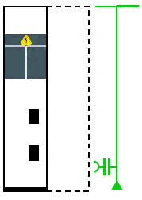 Tomado del catálogo SM6 24 Kv

 | Media Tensión | Privada | Premium | Celdas Media Tensión | Secunadarias | 24 kV | AIS | SM6 | Clase de Celdas | GAM-0
 |  |  |  |  |  |  |  |  |  | Características Generales Es una celda de media tensión que internamente contiene unos elementos principales para asegurar un funcionamiento seguro y eficiente.

 | Media Tensión | Privada | Premium | Celdas Media Tensión | Secunadarias | 24 kV | AIS | SM6 | Clase de Celdas | GAM-0
 |  |  |  |  |  |  |  |  |  | Tabla. Características metalmecánicas
 |  |  |  |  |  |  |  |  |  |  | ITEM | EQUIPO
 |  |  |  |  |  |  |  |  |  |  | 1 | Panel frontal Removible con herramienta
 |  |  |  |  |  |  |  |  |  |  | 2 | Ventana de inspección dentro de la unidad
 |  |  |  |  |  |  |  |  |  |  | 3 | Placa fondo

 | Media Tensión | Privada | Premium | Celdas Media Tensión | Secunadarias | 24 kV | AIS | SM6 | Clase de Celdas | GAM-0
 |  |  |  |  |  |  |  |  |  | Características Metalmecánicas
 |  |  |  |  |  |  |  |  |  | Tabla Características metalmecánicas
 |  |  |  |  |  |  |  |  |  |  | ITEM | EQUIPO | CARACTERÍSTICAS
 |  |  |  |  |  |  |  |  |  |  | 1 | Grado de protección | IP 3X
 |  |  |  |  |  |  |  |  |  |  | 2 | Tipo de encerramiento | LSC1
 |  |  |  |  |  |  |  |  |  |  | 3 | Calibre de la lámina cold rolled | 14
 |  |  |  |  |  |  |  |  |  |  | 4 | Acabado de pintura | Epoxy-polyester
 |  |  |  |  |  |  |  |  |  |  | 5 | Color de pintura | Blanco RAL-9003
 |  |  |  |  |  |  |  |  |  |  | 6 | Altura | 1600 mm
 |  |  |  |  |  |  |  |  |  |  | 7 | Ancho | 375 mm
 |  |  |  |  |  |  |  |  |  |  | 8 | Profundidad | 940 mm
 |  |  |  |  |  |  |  |  |  |  | 9 | Peso | 130 Kg

 | Media Tensión | Privada | Premium | Celdas Media Tensión | Secunadarias | 24 kV | AIS | SM6 | Clase de Celdas | GAM-0
 |  |  |  |  |  |  |  |  |  | Características Eléctricas

 | Media Tensión | Privada | Premium | Celdas Media Tensión | Secunadarias | 24 kV | AIS | SM6 | Clase de Celdas | GAM-0
 |  |  |  |  |  |  |  |  |  | Tomado del catálogo SM6 24 kV

 | Media Tensión | Privada | Premium | Celdas Media Tensión | Secunadarias | 24 kV | AIS | SM6 | Clase de Celdas | GAM-0
 |  |  |  |  |  |  |  |  |  | Gráfico de intensidad de corta duración

 | Media Tensión | Privada | Premium | Celdas Media Tensión | Secunadarias | 24 kV | AIS | SM6 | Clase de Celdas | GAM-0
 |  |  |  |  |  |  |  |  |  | 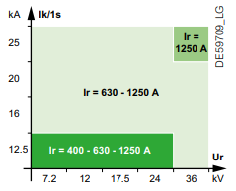 Tomado del Catálogo SM6 24 kV

 | Media Tensión | Privada | Premium | Celdas Media Tensión | Secunadarias | 24 kV | AIS | SM6 | Clase de Celdas | GAM-2
 |  |  |  |  |  |  |  |  |  | Celdas de media tensión remonte con doble barra SM6 GAM-2 24kV Introducción La celda está diseñada para operar a 24 kV y se utiliza exclusivamente como punto ingreso para la conexión de los cables de media tensión (MT), está configuración permite la llegada de cables directamente a los kits de interconexión de barra inferior de las celdas de media tensión. La celda cuenta con 3 kits de interconexión inferior con su acople de barra superior y su sistema de sujeción para acometidas de MT adicionalmente las barras de cobre deben tener funda termo encogible con aislante para media tensión con el respectivo código de colores para cumplimiento RETIE. La celda debe contar con un sistema de aisladores fabricado en resina epóxica para uso interior el cual debe estar instalado internamente de la celda garantizando las distancias de seguridad de operación de la celda.

 | Media Tensión | Privada | Premium | Celdas Media Tensión | Secunadarias | 24 kV | AIS | SM6 | Clase de Celdas | GAM-2
 |  |  |  |  |  |  |  |  |  | 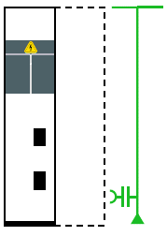 Tomado del catálogo SM6 24 kV

 | Media Tensión | Privada | Premium | Celdas Media Tensión | Secunadarias | 24 kV | AIS | SM6 | Clase de Celdas | GAM-2
 |  |  |  |  |  |  |  |  |  | Características Generales Es una celda de media tensión la cual se compone internamente de los siguientes equipos

 | Media Tensión | Privada | Premium | Celdas Media Tensión | Secunadarias | 24 kV | AIS | SM6 | Clase de Celdas | GAM-2
 |  |  |  |  |  |  |  |  |  | Tabla. Características generales
 |  |  |  |  |  |  |  |  |  |  | ITEM | EQUIPO
 |  |  |  |  |  |  |  |  |  |  | 1 | Panel frontal Removible con herramienta
 |  |  |  |  |  |  |  |  |  |  | 2 | Ventana de inspección dentro de la unidad
 |  |  |  |  |  |  |  |  |  |  | 3 | Placa fondo
 |  |  |  |  |  |  |  |  |  |  | 4 | Barras de cobre para conexión inferior
 |  |  |  |  |  |  |  |  |  |  | 5 | Barras de cobre para conexión superior

 | Media Tensión | Privada | Premium | Celdas Media Tensión | Secunadarias | 24 kV | AIS | SM6 | Clase de Celdas | GAM-2
 |  |  |  |  |  |  |  |  |  | Características Metalmecánicas
 |  |  |  |  |  |  |  |  |  | Tabla Características metalmecánicas
 |  |  |  |  |  |  |  |  |  |  | ITEM | EQUIPO | CARACTERÍSTICAS
 |  |  |  |  |  |  |  |  |  |  | 1 | Grado de protección | IP 3X
 |  |  |  |  |  |  |  |  |  |  | 2 | Tipo de encerramiento | LSC1
 |  |  |  |  |  |  |  |  |  |  | 3 | Calibre de la lámina cold rolled | 14
 |  |  |  |  |  |  |  |  |  |  | 4 | Acabado de pintura | Epoxy-polyester
 |  |  |  |  |  |  |  |  |  |  | 5 | Color de pintura | Blanco RAL-9003
 |  |  |  |  |  |  |  |  |  |  | 6 | Altura | 1600 mm
 |  |  |  |  |  |  |  |  |  |  | 7 | Ancho | 375 mm
 |  |  |  |  |  |  |  |  |  |  | 8 | Profundidad | 1020 mm
 |  |  |  |  |  |  |  |  |  |  | 9 | Peso | 230 Kg

 | Media Tensión | Privada | Premium | Celdas Media Tensión | Secunadarias | 24 kV | AIS | SM6 | Clase de Celdas | GAM-2
 |  |  |  |  |  |  |  |  |  | Características Eléctricas

 | Media Tensión | Privada | Premium | Celdas Media Tensión | Secunadarias | 24 kV | AIS | SM6 | Clase de Celdas | GAM-2
 |  |  |  |  |  |  |  |  |  | 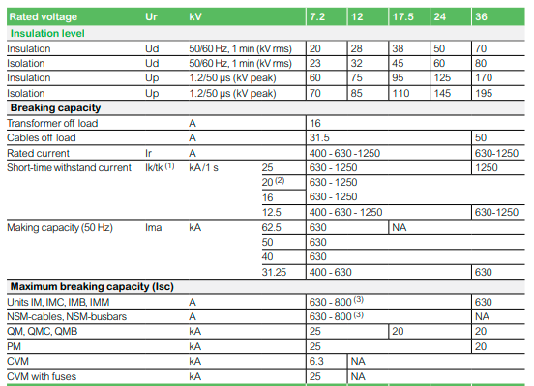 Tomado del catálogo SM6 24 kV.

 | Media Tensión | Privada | Premium | Celdas Media Tensión | Secunadarias | 24 kV | AIS | SM6 | Clase de Celdas | GAM-2
 |  |  |  |  |  |  |  |  |  | Gráfico de intensidad de corta duración

 | Media Tensión | Privada | Premium | Celdas Media Tensión
 |  |  |  |  |  |  |  |  |  | 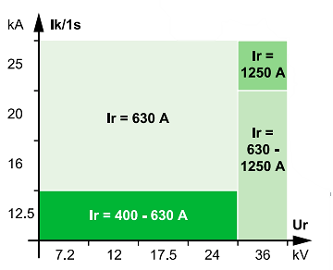 Tomado del catálogo SM6 24 kV

 | Media Tensión | Privada | Premium | Celdas Media Tensión | Secunadarias | 24 kV | AIS | SM6 | Clase de Celdas | GAM-3
 |  |  |  |  |  |  |  |  |  | Celda para media tensión de remonte con protección contra sobretensiones SM6 GAM-3 24kV Introducción La celda está diseñada para operar a 24 kV y se utiliza exclusivamente como punto de ingreso para la conexión de los cables de media tensión (MT), está configuración permite la llegada de cables directamente a los kits de interconexión de barra inferior de las celdas de media tensión. La celda cuenta con 3 kits de interconexión inferior con su acople de barra superior y su sistema de sujeción para acometidas de MT adicionalmente las barras de cobre deben tener funda termo encogible con aislante para media tensión con el respectivo código de colores para cumplimiento RETIE. La celda debe contar con protección contra sobretensiones instalada en los puntos de conexión de entrada. La celda debe contar con un sistema de aisladores fabricado en resina epoxica para uso interior el cual debe estar instalado internamente de la celda garantizando las distancias de seguridad de operación de la celda.

 | Media Tensión | Privada | Premium | Celdas Media Tensión | Secunadarias | 24 kV | AIS | SM6 | Clase de Celdas | GAM-3
 |  |  |  |  |  |  |  |  |  | Tomado del catálogo SM6 24 kV

 | Media Tensión | Privada | Premium | Celdas Media Tensión | Secunadarias | 24 kV | AIS | SM6 | Clase de Celdas | GAM-3
 |  |  |  |  |  |  |  |  |  | Características Generales Es una celda de media tensión la cual se compone internamente de los siguientes equipos:

 | Media Tensión | Privada | Premium | Celdas Media Tensión | Secunadarias | 24 kV | AIS | SM6 | Clase de Celdas | GAM-3
 |  |  |  |  |  |  |  |  |  | Tabla. Características generales
 |  |  |  |  |  |  |  |  |  |  | ITEM | EQUIPO
 |  |  |  |  |  |  |  |  |  |  | 1 | Panel frontal Removible con herramienta
 |  |  |  |  |  |  |  |  |  |  | 2 | Ventana de inspección dentro de la unidad
 |  |  |  |  |  |  |  |  |  |  | 3 | Placa fondo
 |  |  |  |  |  |  |  |  |  |  | 4 | Barras de cobre para conexión inferior
 |  |  |  |  |  |  |  |  |  |  | 5 | Barras de cobre para conexión superior
 |  |  |  |  |  |  |  |  |  |  | 6 | Aisladores con enlace al kit de interconexión superior
 |  |  |  |  |  |  |  |  |  |  | 7 | Aisladores con enlace al kit de interconexión superior
 |  |  |  |  |  |  |  |  |  |  | 8 | Protección contra sobretensiones

 | Media Tensión | Privada | Premium | Celdas Media Tensión | Secunadarias | 24 kV | AIS | SM6 | Clase de Celdas | GAM-3
 |  |  |  |  |  |  |  |  |  | Características Metalmecánicas
 |  |  |  |  |  |  |  |  |  | Tabla Características metalmecánicas
 |  |  |  |  |  |  |  |  |  |  | ITEM | EQUIPO | CARACTERÍSTICAS
 |  |  |  |  |  |  |  |  |  |  | 1 | Grado de protección | IP 3X
 |  |  |  |  |  |  |  |  |  |  | 2 | Tipo de encerramiento | LSC1
 |  |  |  |  |  |  |  |  |  |  | 3 | Calibre de la lámina cold rolled | 14
 |  |  |  |  |  |  |  |  |  |  | 4 | Acabado de pintura | Epoxy-polyester
 |  |  |  |  |  |  |  |  |  |  | 5 | Color de pintura | Blanco RAL-9003
 |  |  |  |  |  |  |  |  |  |  | 6 | Altura | 1600 mm
 |  |  |  |  |  |  |  |  |  |  | 7 | Ancho | 500 mm
 |  |  |  |  |  |  |  |  |  |  | 8 | Profundidad | 940 mm
 |  |  |  |  |  |  |  |  |  |  | 9 | Peso | 260 kg

 | Media Tensión | Privada | Premium | Celdas Media Tensión | Secunadarias | 24 kV | AIS | SM6 | Clase de Celdas | GAM-3
 |  |  |  |  |  |  |  |  |  | Características Eléctricas

 | Media Tensión | Privada | Premium | Celdas Media Tensión | Secunadarias | 24 kV | AIS | SM6 | Clase de Celdas | GAM-3
 |  |  |  |  |  |  |  |  |  | Tomado del catálogo SM6 24 kV

 | Media Tensión | Privada | Premium | Celdas Media Tensión | Secunadarias | 24 kV | AIS | SM6 | Clase de Celdas | GBC
 |  |  |  |  |  |  |  |  |  | Celda de media tensión para medida SM6 GBC-24 kV Introducción La celda está diseñada para operar a 24 kV y se utiliza exclusivamente como punto de medida para la red del operador de media tensión (MT), está configuración permite la llegada y salida de la acometida de la celda de media tensión. La celda cuenta con 3 kits de interconexión inferior con su acople de barra superior y su sistema de sujeción para acometidas de MT adicionalmente las barras de cobre deben tener funda termo encogible con aislante para media tensión con el respectivo código de colores para cumplimiento RETIE. La celda debe contar con protección contra sobretensiones instalada en los puntos de conexión de entrada. La celda debe contar con un sistema de aisladores fabricado en resina epoxica para uso interior el cual debe estar instalado internamente de la celda garantizando las distancias de seguridad de operación de la celda. La celda debe contar con el espacio interno para la instalación del medidor principal y respaldo adicionalmente los transformadores de corriente y potencial cada uno de ellos interconectados entre si según la norma que aplique dependiendo del operador de red.

 | Media Tensión | Privada | Premium | Celdas Media Tensión | Secunadarias | 24 kV | AIS | SM6 | Clase de Celdas | GBC
 |  |  |  |  |  |  |  |  |  | Tomado del catálogo SM6 24 Kv

 | Media Tensión | Privada | Premium | Celdas Media Tensión | Secunadarias | 24 kV | AIS | SM6 | Clase de Celdas | GBC
 |  |  |  |  |  |  |  |  |  | Características generales Es una unidad de celda que se compone internamente de los siguientes equipos:

 | Media Tensión | Privada | Premium | Celdas Media Tensión | Secunadarias | 24 kV | AIS | SM6 | Clase de Celdas | GBC
 |  |  |  |  |  |  |  |  |  | Tabla. Características generales
 |  |  |  |  |  |  |  |  |  |  | ITEM | EQUIPO
 |  |  |  |  |  |  |  |  |  |  | 1 | Panel frontal Removible con herramienta
 |  |  |  |  |  |  |  |  |  |  | 2 | Ventana de inspección dentro de la unidad
 |  |  |  |  |  |  |  |  |  |  | 3 | Placa fondo
 |  |  |  |  |  |  |  |  |  |  | 4 | Barras de cobre para conexión inferior
 |  |  |  |  |  |  |  |  |  |  | 5 | Barras de cobre para conexión superior
 |  |  |  |  |  |  |  |  |  |  | 6 | Aisladores con enlace al kit de interconexión inferior
 |  |  |  |  |  |  |  |  |  |  | 7 | Aisladores con enlace al kit de interconexión superior
 |  |  |  |  |  |  |  |  |  |  | 8 | Protección contra sobretensiones
 |  |  |  |  |  |  |  |  |  |  | 9 | Transformadores de corriente
 |  |  |  |  |  |  |  |  |  |  | 10 | Transformadores de potencial

 | Media Tensión | Privada | Premium | Celdas Media Tensión | Secunadarias | 24 kV | AIS | SM6 | Clase de Celdas | GBC
 |  |  |  |  |  |  |  |  |  | Características Metalmecánicas
 |  |  |  |  |  |  |  |  |  | Tabla Características metalmecánicas
 |  |  |  |  |  |  |  |  |  |  | ITEM | EQUIPO | CARACTERÍSTICAS
 |  |  |  |  |  |  |  |  |  |  | 1 | Grado de protección | IP 3X
 |  |  |  |  |  |  |  |  |  |  | 2 | Tipo de encerramiento | LSC1
 |  |  |  |  |  |  |  |  |  |  | 3 | Calibre de la lámina cold rolled | 14
 |  |  |  |  |  |  |  |  |  |  | 4 | Acabado de pintura | Epoxy-polyester
 |  |  |  |  |  |  |  |  |  |  | 5 | Color de pintura | Blanco RAL-9003
 |  |  |  |  |  |  |  |  |  |  | 6 | Altura | 2050 mm
 |  |  |  |  |  |  |  |  |  |  | 7 | Ancho | 700 mm
 |  |  |  |  |  |  |  |  |  |  | 8 | Profundidad | 1050 mm
 |  |  |  |  |  |  |  |  |  |  | 9 | Peso | 325 kg

 | Media Tensión | Privada | Premium | Celdas Media Tensión | Secunadarias | 24 kV | AIS | SM6 | Clase de Celdas | GBC
 |  |  |  |  |  |  |  |  |  | Características eléctricas

 | Media Tensión | Privada | Premium | Celdas Media Tensión | Secunadarias | 24 kV | AIS | SM6 | Clase de Celdas | GBC
 |  |  |  |  |  |  |  |  |  | Tomado del catálogo SM6 24KV

 | Media Tensión | Privada | Premium | Celdas Media Tensión | Secunadarias | 24 kV | AIS | SM6 | Clase de Celdas | GBC
 |  |  |  |  |  |  |  |  |  | Gráfico de intensidad de corta duración

 | Media Tensión | Privada | Premium | Celdas Media Tensión | Secunadarias | 24 kV | AIS | SM6 | Clase de Celdas | GBC
 |  |  |  |  |  |  |  |  |  | 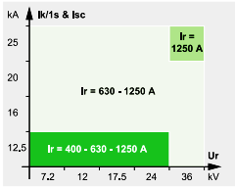 Tomado del catálogo SM6 24KV

 | Media Tensión | Privada | Premium | Celdas Media Tensión | Secunadarias | 24 kV | AIS | SM6 | Clase de Celdas | GBC
 |  |  |  |  |  |  |  |  |  | Equipamiento eléctrico • Transformador de corriente Los transformadores de corriente convierten la corriente nominal primaria a un nivel de corriente adecuado (1A…5A) que puede ser utilizado por dispositivos de medición o protección. Pueden tener varios devanados secundarios con núcleos separados magnéticamente del mismo o características diferentes. Pueden ser utilizados en temperaturas ambientes de -5 a 40°C y humedad del 90%. Todos los elementos metálicos están tratados contra la corrosión los bornes secundarios de latón con tornillos de acero inoxidable transformador moldeado y aislado en resina sintética bajo la norma técnica IEC 61869-2. Los transformadores de corriente deben contar con certificado de calibración vigente.

 | Media Tensión | Privada | Premium | Celdas Media Tensión | Secunadarias | 24 kV | AIS | SM6 | Clase de Celdas | GBC
 |  |  |  |  |  |  |  |  |  | 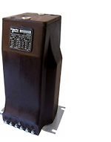 Tomado del catálogo SM6 24 Kv

 | Media Tensión | Privada | Premium | Celdas Media Tensión | Secunadarias | 24 kV | AIS | SM6 | Clase de Celdas | GBC
 |  |  |  |  |  |  |  |  |  | • Transformador de potencial Los transformadores de tensión deben cumplir con la conversión del voltaje primario de media tensión en un voltaje secundario medible el cual debe ser de acuerdo a lo solicitado según la norma que el operador de red lo exija. Los transformadores de tensión deben ser diseñados para uso interior en aislación seca de gran línea de fuga. Estos transformadores pueden ser utilizados en medición. Pueden ser utilizados en temperaturas ambientes de -5 a 40°C y humedad del 90%. Todos los elementos metálicos están tratados contra los fabricados bajo la norma técnica IEC 61869-3.

 | Media Tensión | Privada | Premium | Celdas Media Tensión | Secunadarias | 24 kV | AIS | SM6 | Clase de Celdas | GBC
 |  |  |  |  |  |  |  |  |  | 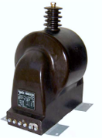 Tomado de: catálogo SM6 24 kV

 | Media Tensión | Privada | Premium | Celdas Media Tensión | Secunadarias | 24 kV | AIS | SM6 | Clase de Celdas | NSM-0
 |  |  |  |  |  |  |  |  |  | Celda de media tensión para transferencia manual con seccionadores SM6 NSM-0 24kV Introducción La celda está diseñada para operar a 24 kV y se utiliza exclusivamente como punto de ingreso para la conexión de los cables de media tensión (MT), está configuración permite la llegada de cables directamente a los kits de interconexión de barra inferior de las celdas de media tensión. La celda cuenta con 6 kits de interconexión con su acople de barra superior y su sistema de sujeción para acometidas de MT adicionalmente la celda debe tener integrado su mecanismo de seccionamiento en SF6 La transferencia se debe realizar de forma manual utilizando como principal medio de corte los seccionadores.

 | Media Tensión | Privada | Premium | Celdas Media Tensión | Secunadarias | 24 kV | AIS | SM6 | Clase de Celdas | NSM-0
 |  |  |  |  |  |  |  |  |  | 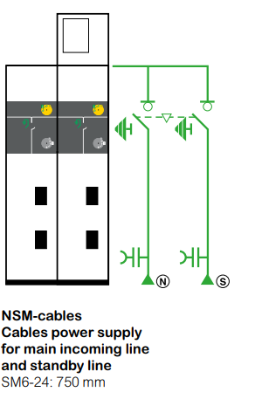 Tomado de catálogo SM6 24 kV

 | Media Tensión | Privada | Premium | Celdas Media Tensión | Secunadarias | 24 kV | AIS | SM6 | Clase de Celdas | NSM-0
 |  |  |  |  |  |  |  |  |  | Características Generales Es una celda de media tensión que internamente contiene unos elementos principales para asegurar un funcionamiento seguro y eficiente.

 | Media Tensión | Privada | Premium | Celdas Media Tensión | Secunadarias | 24 kV | AIS | SM6 | Clase de Celdas | NSM-0
 |  |  |  |  |  |  |  |  |  | Tabla. Características generales
 |  |  |  |  |  |  |  |  |  |  | ITEM | EQUIPO | CARACTERÍSTICAS
 |  |  |  |  |  |  |  |  |  |  | 1 | Seccionador de operación bajo carga | 630 A aislamiento [SF6]. De tres posiciones (Conectado – Desconectado – Tierra)
 |  |  |  |  |  |  |  |  |  |  | 2 | Juego de barras tripolar | Conexión superior a 630 A
 |  |  |  |  |  |  |  |  |  |  | 3 | Operación | Manual
 |  |  |  |  |  |  |  |  |  |  | 4 | Dispositivo de bloque | Sistema mecánico de bloqueo
 |  |  |  |  |  |  |  |  |  |  | 5 | Bornes de conexión para MT | Conexión para conexión de cable XLPE
 |  |  |  |  |  |  |  |  |  |  | 6 | Seccionador de puesta a tierra | Ubicación superior en aislamiento SF6
 |  |  |  |  |  |  |  |  |  |  | 7 | Sensores de temperatura inalámbricos TH110 | Sensores autoalimentados con protocolo de comunicación ZIGBEE
 |  |  |  |  |  |  |  |  |  |  | 8 | Sistema de seguridad para MT | 3 lámparas de presencia de tensión
 |  |  |  |  |  |  |  |  |  |  | 9 | Sistema de posicionamiento de la celda

 | Media Tensión | Privada | Premium | Celdas Media Tensión | Secunadarias | 24 kV | AIS | SM6 | Clase de Celdas | NSM-0
 |  |  |  |  |  |  |  |  |  | Características Metalmecánicas
 |  |  |  |  |  |  |  |  |  | Tabla Características metalmecánicas
 |  |  |  |  |  |  |  |  |  |  | ITEM | EQUIPO | CARACTERÍSTICAS
 |  |  |  |  |  |  |  |  |  |  | 1 | Grado de protección | IP 3X
 |  |  |  |  |  |  |  |  |  |  | 2 | Tipo de encerramiento | LSC1
 |  |  |  |  |  |  |  |  |  |  | 3 | Calibre de la lámina cold rolled | 14
 |  |  |  |  |  |  |  |  |  |  | 4 | Acabado de pintura | Epoxy-polyester
 |  |  |  |  |  |  |  |  |  |  | 5 | Color de pintura | Blanco RAL-9003
 |  |  |  |  |  |  |  |  |  |  | 6 | Altura | 2050 mm
 |  |  |  |  |  |  |  |  |  |  | 7 | Ancho | 700 mm
 |  |  |  |  |  |  |  |  |  |  | 8 | Profundidad | 940 mm
 |  |  |  |  |  |  |  |  |  |  | 9 | Peso | 260 kg

 | Media Tensión | Privada | Premium | Celdas Media Tensión | Secunadarias | 24 kV | AIS | SM6 | Clase de Celdas | NSM-0
 |  |  |  |  |  |  |  |  |  | Características eléctricas

 | Media Tensión | Privada | Premium | Celdas Media Tensión | Secunadarias | 24 kV | AIS | SM6 | Clase de Celdas | NSM-0
 |  |  |  |  |  |  |  |  |  | Tomado de catálogo SM6 24 Kv

 | Media Tensión | Privada | Premium | Celdas Media Tensión | Secunadarias | 24 kV | AIS | SM6 | Clase de Celdas | NSM-0
 |  |  |  |  |  |  |  |  |  | Gráfico de intensidad de corta duración

 | Media Tensión | Privada | Premium | Celdas Media Tensión | Secunadarias | 24 kV | AIS | SM6 | Clase de Celdas | NSM-0
 |  |  |  |  |  |  |  |  |  | 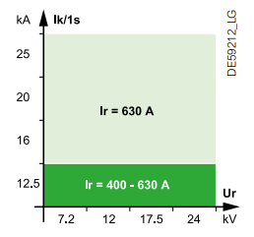 Tomado de catálogo SM6 24 Kv

 | Media Tensión | Privada | Premium | Celdas Media Tensión | Secunadarias | 24 kV | AIS | SM6 | Clase de Celdas | NSM-1
 |  |  |  |  |  |  |  |  |  | Celda de media tensión para transferencia automática con seccionadores SM6 NSM-1 24kV Introducción La celda está diseñada para operar a 24 kV y se utiliza exclusivamente como punto de transferencia automática en (MT) entre dos redes, está configuración permite la llegada de cables directamente a los kits de interconexión de barra inferior de las celdas de media tensión. La transferencia será de tipo transición abierta suave y debe realizar de forma automática utilizando como principal medio de corte los seccionadores.

 | Media Tensión | Privada | Premium | Celdas Media Tensión | Secunadarias | 24 kV | AIS | SM6 | Clase de Celdas | NSM-1
 |  |  |  |  |  |  |  |  |  | 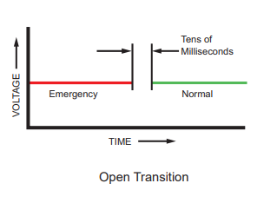

 | Media Tensión | Privada | Premium | Celdas Media Tensión | Secunadarias | 24 kV | AIS | SM6 | Clase de Celdas | NSM-1
 |  |  |  |  |  |  |  |  |  | La celda cuenta con 6 kits de interconexión con su acople de barra superior y su sistema de sujeción para acometidas de MT adicionalmente la celda debe tener integrado a su mecanismo de seccionamiento en SF6.

 | Media Tensión | Privada | Premium | Celdas Media Tensión | Secunadarias | 24 kV | AIS | SM6 | Clase de Celdas | NSM-1
 |  |  |  |  |  |  |  |  |  | Tomado de catálogo SM6 24 kV

 | Media Tensión | Privada | Premium | Celdas Media Tensión | Secunadarias | 24 kV | AIS | SM6 | Clase de Celdas | NSM-1
 |  |  |  |  |  |  |  |  |  | Características Generales Es una celda de media tensión que internamente contiene unos elementos principales para asegurar un funcionamiento seguro y eficiente.

 | Media Tensión | Privada | Premium | Celdas Media Tensión
 |  |  |  |  |  |  |  |  |  | Tabla. Características generales
 |  |  |  |  |  |  |  |  |  |  | ITEM | EQUIPO | CARACTERÍSTICAS
 |  |  |  |  |  |  |  |  |  |  | 1 | Seccionador de operación bajo carga motorizado | 630 A aislamiento [SF6]. De tres posiciones (Conectado – Desconectado – Tierra)
 |  |  |  |  |  |  |  |  |  |  | 2 | Juego de barras tripolar | Conexión superior a 630 A
 |  |  |  |  |  |  |  |  |  |  | 3 | Operación | Manual
 |  |  |  |  |  |  |  |  |  |  | 4 | Dispositivo de bloque | Sistema mecánico de bloqueo
 |  |  |  |  |  |  |  |  |  |  | 5 | Bornes de conexión para MT | Conexión para conexión de cable XLPE
 |  |  |  |  |  |  |  |  |  |  | 6 | Seccionador de puesta a tierra | Ubicación superior en aislamiento SF6
 |  |  |  |  |  |  |  |  |  |  | 7 | Sensores de temperatura inalámbricos TH110 | Sensores autoalimentados con protocolo de comunicación ZIGBEE
 |  |  |  |  |  |  |  |  |  |  | 8 | Sistema de seguridad para MT | 3 lámparas de presencia de tensión
 |  |  |  |  |  |  |  |  |  |  | 9 | Sistema de posicionamiento de la celda
 |  |  |  |  |  |  |  |  |  |  | 10 | Indicador de presencia de tensión
 |  |  |  |  |  |  |  |  |  |  | 11 | Controlador de transferencia para estados de los equipos de múltiples entradas y salidas

 | Media Tensión | Privada | Premium | Celdas Media Tensión | Secunadarias | 24 kV | AIS | SM6 | Clase de Celdas | NSM-1
 |  |  |  |  |  |  |  |  |  | Características Metalmecánicas
 |  |  |  |  |  |  |  |  |  | Tabla Características metalmecánicas
 |  |  |  |  |  |  |  |  |  |  | ITEM | EQUIPO | CARACTERÍSTICAS
 |  |  |  |  |  |  |  |  |  |  | 1 | Grado de protección | IP 3X
 |  |  |  |  |  |  |  |  |  |  | 2 | Tipo de encerramiento | LSC2A-PI
 |  |  |  |  |  |  |  |  |  |  | 3 | Calibre de la lámina cold rolled | 14
 |  |  |  |  |  |  |  |  |  |  | 4 | Acabado de pintura | Epoxy-polyester
 |  |  |  |  |  |  |  |  |  |  | 5 | Color de pintura | Blanco RAL-9003
 |  |  |  |  |  |  |  |  |  |  | 6 | Altura | 2050 mm
 |  |  |  |  |  |  |  |  |  |  | 7 | Ancho | 700 mm
 |  |  |  |  |  |  |  |  |  |  | 8 | Profundidad | 940 mm
 |  |  |  |  |  |  |  |  |  |  | 9 | Peso | 260 kg

 | Media Tensión | Privada | Premium | Celdas Media Tensión | Secunadarias | 24 kV | AIS | SM6 | Clase de Celdas | NSM-1
 |  |  |  |  |  |  |  |  |  | Características Eléctrias

 | Media Tensión | Privada | Premium | Celdas Media Tensión | Secunadarias | 24 kV | AIS | SM6 | Clase de Celdas | NSM-1
 |  |  |  |  |  |  |  |  |  | Tomado de catálogo SM6 24 Kv

 | Media Tensión | Privada | Premium | Celdas Media Tensión | Secunadarias | 24 kV | AIS | SM6 | Clase de Celdas | NSM-1
 |  |  |  |  |  |  |  |  |  | Gráfico de intensidad de corta duración

 | Media Tensión | Privada | Premium | Celdas Media Tensión | Secunadarias | 24 kV | AIS | SM6 | Clase de Celdas | NSM-1
 |  |  |  |  |  |  |  |  |  | Tomado de catálogo SM6 24 kV

 | Media Tensión | Privada | Premium | Celdas Media Tensión | Secunadarias | 24 kV | AIS | SM6 | Clase de Celdas | NSM-2
 |  |  |  |  |  |  |  |  |  | Celda de media tensión para transferencia automática con seccionadores SM6 NSM-2 24kV Introducción La celda está diseñada para operar a 24 kV y se utiliza exclusivamente como punto de transferencia automática en (MT) entre red y generador, está configuración permite la llegada de cables directamente a los kits de interconexión de barra inferior de las celdas de media tensión. La transferencia será de tipo transición abierta suave y debe realizar de forma automática utilizando como principal medio de corte los seccionadores.

 | Media Tensión | Privada | Premium | Celdas Media Tensión | Secunadarias | 24 kV | AIS | SM6 | Clase de Celdas | NSM-2

 | Media Tensión | Privada | Premium | Celdas Media Tensión | Secunadarias | 24 kV | AIS | SM6 | Clase de Celdas | NSM-2
 |  |  |  |  |  |  |  |  |  | La celda cuenta con 6 kits de interconexión con su acople de barra superior y su sistema de sujeción para acometidas de MT adicionalmente la celda debe tener integrado a su mecanismo de seccionamiento en SF6.

 | Media Tensión | Privada | Premium | Celdas Media Tensión | Secunadarias | 24 kV | AIS | SM6 | Clase de Celdas | NSM-2
 |  |  |  |  |  |  |  |  |  | Tomado de catálogo SM6 24 kV

 | Media Tensión | Privada | Premium | Celdas Media Tensión | Secunadarias | 24 kV | AIS | SM6 | Clase de Celdas | NSM-2
 |  |  |  |  |  |  |  |  |  | Características Generales Es una celda de media tensión que internamente contiene unos elementos principales para asegurar un funcionamiento seguro y eficiente.

 | Media Tensión | Privada | Premium | Celdas Media Tensión | Secunadarias | 24 kV | AIS | SM6 | Clase de Celdas | NSM-2
 |  |  |  |  |  |  |  |  |  | Tabla. Características generales
 |  |  |  |  |  |  |  |  |  |  | ITEM | EQUIPO | CARACTERÍSTICAS
 |  |  |  |  |  |  |  |  |  |  | 1 | Seccionador de operación bajo carga motorizado | 630 A aislamiento [SF6]. De tres posiciones (Conectado – Desconectado – Tierra)
 |  |  |  |  |  |  |  |  |  |  | 2 | Juego de barras tripolar | Conexión superior a 630 A
 |  |  |  |  |  |  |  |  |  |  | 3 | Operación | Manual
 |  |  |  |  |  |  |  |  |  |  | 4 | Dispositivo de bloque | Sistema mecánico de bloqueo
 |  |  |  |  |  |  |  |  |  |  | 5 | Bornes de conexión para MT | Conexión para conexión de cable XLPE
 |  |  |  |  |  |  |  |  |  |  | 6 | Seccionador de puesta a tierra | Ubicación superior en aislamiento SF6
 |  |  |  |  |  |  |  |  |  |  | 7 | Sensores de temperatura inalámbricos TH110 | Sensores autoalimentados con protocolo de comunicación ZIGBEE
 |  |  |  |  |  |  |  |  |  |  | 8 | Sistema de seguridad para MT | 3 lámparas de presencia de tensión
 |  |  |  |  |  |  |  |  |  |  | 9 | Sistema de posicionamiento de la celda
 |  |  |  |  |  |  |  |  |  |  | 10 | Indicador de presencia de tensión
 |  |  |  |  |  |  |  |  |  |  | 11 | Controlador de transferencia para estados de los equipos de múltiples entradas y salidas

 | Media Tensión | Privada | Premium | Celdas Media Tensión | Secunadarias | 24 kV | AIS | SM6 | Clase de Celdas | NSM-2
 |  |  |  |  |  |  |  |  |  | Características Metalmecánicas
 |  |  |  |  |  |  |  |  |  | Tabla Características metalmecánicas
 |  |  |  |  |  |  |  |  |  |  | ITEM | EQUIPO | CARACTERÍSTICAS
 |  |  |  |  |  |  |  |  |  |  | 1 | Grado de protección | IP 3X
 |  |  |  |  |  |  |  |  |  |  | 2 | Tipo de encerramiento | LSC2A-PI
 |  |  |  |  |  |  |  |  |  |  | 3 | Calibre de la lámina cold rolled | 14
 |  |  |  |  |  |  |  |  |  |  | 4 | Acabado de pintura | Epoxy-polyester
 |  |  |  |  |  |  |  |  |  |  | 5 | Color de pintura | Blanco RAL-9003
 |  |  |  |  |  |  |  |  |  |  | 6 | Altura | 2050 mm
 |  |  |  |  |  |  |  |  |  |  | 7 | Ancho | 700 mm
 |  |  |  |  |  |  |  |  |  |  | 8 | Profundidad | 940 mm
 |  |  |  |  |  |  |  |  |  |  | 9 | Peso | 260 kg

 | Media Tensión | Privada | Premium | Celdas Media Tensión | Secunadarias | 24 kV | AIS | SM6 | Clase de Celdas | NSM-2
 |  |  |  |  |  |  |  |  |  | Características Eléctrias

 | Media Tensión | Privada | Premium | Celdas Media Tensión | Secunadarias | 24 kV | AIS | SM6 | Clase de Celdas | NSM-2
 |  |  |  |  |  |  |  |  |  | Tomado de catálogo SM6 24 Kv

 | Media Tensión | Privada | Premium | Celdas Media Tensión | Secunadarias | 24 kV | AIS | SM6 | Clase de Celdas | NSM-2
 |  |  |  |  |  |  |  |  |  | Gráfico de intensidad de corta duración

 | Media Tensión | Privada | Premium | Celdas Media Tensión | Secunadarias | 24 kV | AIS | SM6 | Clase de Celdas | NSM-2
 |  |  |  |  |  |  |  |  |  | Tomado de catálogo SM6 24 kV

 | Media Tensión | Privada | Premium | Celdas Media Tensión | Secunadarias | 24 kV | AIS | SM6 | Clase de Celdas | NSM-3
 |  |  |  |  |  |  |  |  |  | Celda de media tensión para transferencia automática con seccionadores SM6 NSM-3 24kV Introducción La celda está diseñada para operar a 24 kV y se utiliza exclusivamente como punto de transferencia automática en (MT) entre dos fuentes, está configuración permite la llegada de cables directamente a los kits de interconexión de barra inferior de las celdas de media tensión. La transferencia será de tipo transición abierta suave y debe realizar de forma automática utilizando como principal medio de corte interruptores de media tensión. La transferencia automática debe contar con los tipos de operación Automática y manual. La transferencia automática deberá contar con un modo TEST del GCB. La transferencia deberá asegurar que el generador encienda en el instante que suceda el evento de ausencia de tensión de la red. La alimentación principal del circuito de control de la transferencia automática dependerá de una fuente de alimentación en DC, no se puede plantear una lógica de bus común para el control ya que se debe asegurar que el módulo siempre este encendido, independiente del momento en el que se encuentre durante el evento de ausencia de tensión de RED. La transferencia automática debe ser tipo transición abierta suave.

 | Media Tensión | Privada | Premium | Celdas Media Tensión | Secunadarias | 24 kV | AIS | SM6 | Clase de Celdas | NSM-3

 | Media Tensión | Privada | Premium | Celdas Media Tensión | Secunadarias | 24 kV | AIS | SM6 | Clase de Celdas | NSM-3
 |  |  |  |  |  |  |  |  |  | La transferencia automática deberá contar con una placa de visualización de todos los estados de la transferencia, describiendo cual interruptor está cerrado, si esta automática y manual. La transferencia automática deberá contar con 3 sistemas de alimentación como mínimo con el fin de brindarle seguridad y respaldo al sistema. El controlador de la transferencia automática debe contar con el cumplimiento IEC/EN60255-26 y protección de ROCOF es importante que cuente con histórico de eventos, alarmas exportables, elaboración de curvas de tendencia y con un controlador PID, El módulo de transferencia automática debe contar con 12 entradas y 12 salidas digitales debe tener categoría de instalación lll y grado de contaminación 2. El módulo de control de la transferencia automática deberá estar preparado para trabajar con redes de corriente alterna trifásicas en un rango de 100Vac-690Vac. Contará con una pantalla de cristal líquido (LCD) de uso industrial en el cual se podrán visualizar en tiempo real los parámetros y estados del equipo. También contará con leds en la parte frontal para indicación de funcionamiento normal (encendido), modalidad (automático/manual) y alarmas.

 | Media Tensión | Privada | Premium | Celdas Media Tensión | Secunadarias | 24 kV | AIS | SM6 | Clase de Celdas | NSM-2
 |  |  |  |  |  |  |  |  |  | 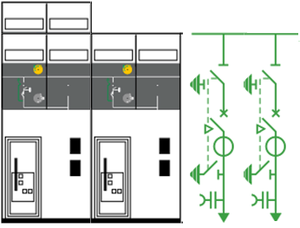 Tomado de catálogo SM6 24 kV

 | Media Tensión | Privada | Premium | Celdas Media Tensión | Secunadarias | 24 kV | AIS | SM6 | Clase de Celdas | NSM-3
 |  |  |  |  |  |  |  |  |  | Este módulo deberá estar montado en la puerta frontal del gabinete y podrá realizar la secuencia de transferencia de manera automática o de manera manual directamente, comandando la secuencia de conmutación con los interruptores. Adicionalmente, contará con una secuencia de prueba y aislado que se podrá realizar en cualquier momento para comprobar el correcto funcionamiento del sistema de transferencia. El módulo de control de la transferencia deberá tener salidas mediante contactos secos, para realizar apertura y cierre de los interruptores de línea normal y línea de emergencia y para las alarmas. Contará con entradas digitales para recibir indicación del estado de los interruptores, si se encuentran abiertos o cerrados, disparados (trips) o insertados (en el caso de interruptores extraíbles); también contará con una entrada para deshabilitar completamente el módulo controlador de la transferencia, pudiendo realizar la conmutación de la transferencia de manera manual mediante pulsadores y/o selectores desde el frontal del tablero. El módulo debe estar siempre encendido impedientemente en qué momento se encuentre de la falla de la red. El módulo de transferencia automática debe contar con funciones de protección (51N,50/51,48,25) solicitadas en las especificaciones técnicas La celda cuenta con 6 kits de interconexión con su acople de barra superior y su sistema de sujeción para acometidas de MT adicionalmente la celda debe tener integrado a su mecanismo de seccionamiento en SF6.

 | Media Tensión | Privada | Premium | Celdas Media Tensión | Secunadarias | 24 kV | AIS | SM6 | Clase de Celdas | NSM-3
 |  |  |  |  |  |  |  |  |  | Características Generales Es una celda de media tensión que internamente contiene unos elementos principales para asegurar un funcionamiento seguro y eficiente.

 | Media Tensión | Privada | Premium | Celdas Media Tensión | Secunadarias | 24 kV | AIS | SM6 | Clase de Celdas | NSM-2
 |  |  |  |  |  |  |  |  |  | Tabla. Características generales
 |  |  |  |  |  |  |  |  |  |  | ITEM | EQUIPO | CARACTERÍSTICAS
 |  |  |  |  |  |  |  |  |  |  | 1 | Seccionador de operación bajo carga motorizado | 630 A aislamiento [SF6]. De tres posiciones (Conectado – Desconectado – Tierra)
 |  |  |  |  |  |  |  |  |  |  | 2 | Juego de barras tripolar | Conexión superior a 630 A
 |  |  |  |  |  |  |  |  |  |  | 3 | Operación | Manual
 |  |  |  |  |  |  |  |  |  |  | 4 | Dispositivo de bloque | Sistema mecánico de bloqueo
 |  |  |  |  |  |  |  |  |  |  | 5 | Bornes de conexión para MT | Conexión para conexión de cable XLPE
 |  |  |  |  |  |  |  |  |  |  | 6 | Seccionador de puesta a tierra | Ubicación superior en aislamiento SF6
 |  |  |  |  |  |  |  |  |  |  | 7 | Sensores de temperatura inalámbricos TH110 | Sensores autoalimentados con protocolo de comunicación ZIGBEE
 |  |  |  |  |  |  |  |  |  |  | 8 | Sistema de seguridad para MT | 3 lámparas de presencia de tensión
 |  |  |  |  |  |  |  |  |  |  | 9 | Sistema de posicionamiento de la celda
 |  |  |  |  |  |  |  |  |  |  | 10 | Indicador de presencia de tensión
 |  |  |  |  |  |  |  |  |  |  | 11 | Controlador de transferencia para estados de los equipos de múltiples entradas y salidas

 | Media Tensión | Privada | Premium | Celdas Media Tensión | Secunadarias | 24 kV | AIS | SM6 | Clase de Celdas | NSM-3
 |  |  |  |  |  |  |  |  |  | Características Metalmecánicas
 |  |  |  |  |  |  |  |  |  | Tabla Características metalmecánicas
 |  |  |  |  |  |  |  |  |  |  | ITEM | EQUIPO | CARACTERÍSTICAS
 |  |  |  |  |  |  |  |  |  |  | 1 | Grado de protección | IP 3X
 |  |  |  |  |  |  |  |  |  |  | 2 | Tipo de encerramiento | LSC2A-PI
 |  |  |  |  |  |  |  |  |  |  | 3 | Calibre de la lámina cold rolled | 14
 |  |  |  |  |  |  |  |  |  |  | 4 | Acabado de pintura | Epoxy-polyester
 |  |  |  |  |  |  |  |  |  |  | 5 | Color de pintura | Blanco RAL-9003
 |  |  |  |  |  |  |  |  |  |  | 6 | Altura | 2050 mm
 |  |  |  |  |  |  |  |  |  |  | 7 | Ancho | 700 mm
 |  |  |  |  |  |  |  |  |  |  | 8 | Profundidad | 940 mm
 |  |  |  |  |  |  |  |  |  |  | 9 | Peso | 260 kg

 | Media Tensión | Privada | Premium | Celdas Media Tensión | Secunadarias | 24 kV | AIS | SM6 | Clase de Celdas | NSM-2
 |  |  |  |  |  |  |  |  |  | Características Eléctrias

 | Media Tensión | Privada | Premium | Celdas Media Tensión | Secunadarias | 24 kV | AIS | SM6 | Clase de Celdas | NSM-2
 |  |  |  |  |  |  |  |  |  | Tomado de catálogo SM6 24 Kv

 | Media Tensión | Privada | Premium | Celdas Media Tensión | Secunadarias | 24 kV | AIS | SM6 | Clase de Celdas | NSM-3
 |  |  |  |  |  |  |  |  |  | Resistencia mecánica

 | Media Tensión | Privada | Premium | Celdas Media Tensión | Secunadarias | 24 kV | AIS | SM6 | Clase de Celdas | NSM-2
 |  |  |  |  |  |  |  |  |  | Tomado de catálogo SM6 24 kV

 | Media Tensión | Privada | Premium | Celdas Media Tensión | Secunadarias | 24 kV | AIS | SM6 | Clase de Celdas | NSM-3
 |  |  |  |  |  |  |  |  |  | Interruptores para media tensión Los interruptores son montados verticalmente y son desconectable. Utilizarán el gas SF6 como el medio de interrupción de la corriente. Requerirán un mínimo de mantenimiento y proporcionarán un alto nivel de vida eléctrica. La posición del interruptor debe ser claramente visible. Los interruptores están mecánicamente enclavados con el circuito de fuerza del Seccionador. Las secciones del polo son hechas de resina de epóxica moldeada y completamente montadas y probadas antes de salir de la fábrica. La presión relativa del gas SF6 no debe exceder los 2 bars (para 24 kV) o 1.5 bars (para 36 kV). Las unidades del polo deben ser del tipo "sistema de presión sellado" como lo definido por la IEC 60056 - 1987 (en el apéndice EE, 1, 2, 3), con una tiempo de vida superior a 30 años. No se requiere rellenar de gas en este período. El periodo de vida mecánica y eléctrica se asegura superior a 10 .000 operaciones. Los Interruptores están equipados de un mecanismo de operación del tipo de acción rápida, con energía almacenada incluyendo:

 | Media Tensión | Privada | Premium | Celdas Media Tensión | Secunadarias | 24 kV | AIS | SM6 | Clase de Celdas | NSM-3
 |  |  |  |  |  |  |  |  |  | • botones pulsadores para la apertura y cierre, • indicador de posición mecánico "abierto/cerrado", • indicador de "cargado/descargado" para los resortes del mecanismo de operación, • medios locales para descargar manualmente los resortes, • contactos auxiliares. • Secuencia de operación O-3mn-FO-3mn-FO

 | Media Tensión | Privada | Premium | Celdas Media Tensión | Secunadarias | 24 kV | AIS | SM6 | Clase de Celdas | NSM-3

 | Media Tensión | Privada | Premium | Celdas Media Tensión | Secunadarias | 24 kV | AIS | SM6 | Clase de Celdas | NSM-3
 |  |  |  |  |  |  |  |  |  | Relé de protección El fabricante del relé digital debe tener una certificación válida de la norma ISO 9001 (versión 2000) y un sistema aplicable de control de calidad y control de calidad. El fabricante del Relé Digital debe tener la Certificación de Medio Ambiente ISO 14001. El fabricante del relé digital tendrá una larga experiencia en el diseño y la fabricación de relés de protección digitales vinculados a las aplicaciones de conmutación y tendrá un volumen de negocios relevante y referencias para proporcionar credibilidad en sus compromisos y una capacidad de soporte a largo plazo. El fabricante / proveedor deberá tener una oficina de representación permanente con personal de soporte capacitado y capacitado, en el país o en la región donde se entregan los Relés digitales, para demostrar su compromiso de apoyo local o regional y proporcionar un canal para la comunicación. Los ingenieros empleados por la oficina local o regional del proveedor deben estar certificados por el fabricante y proporcionar un servicio de arranque que incluya la inspección física del relé digital, el cableado conectado y el ajuste final, para garantizar que el relé digital cumpla con el rendimiento requerido. El fabricante podrá ofrecer la puesta en marcha del relé digital que realizará la oficina local o regional. El dispositivo de Protección y Control deberá ser de tipo numérico y diseñado para cumplir con un alto grado de confiabilidad y seguridad. La interfaz hombre máquina local (HMI) se basará en un programa fácil de usar y estructurado por menús. El dispositivo incluirá una pantalla de matriz LCD de 128x64 que admite función de diagramación mímica (por ejemplo, diagrama de línea única que se puede dibujar) y valores analógicos libremente asignables, así como soporte de lenguaje Unicode. Todas las funciones y pantallas de la Interfaz Hombre Máquina (HMI) deben ser accesibles. El dispositivo debe incluir botones de navegación, botones de función libremen

 | Media Tensión | Privada | Premium | Celdas Media Tensión | Secunadarias | 24 kV | AIS | SM6 | Clase de Celdas | NSM-3

 | Media Tensión | Privada | Premium | Celdas Media Tensión | Secunadarias | 24 kV | AIS | SM6 | Clase de Celdas | NSM-3
 |  |  |  |  |  |  |  |  |  | El dispositivo debe ofrecer un conjunto completo de funciones de medición. Las funciones de medición cubren las corrientes de fase, línea y residuales, el desequilibrio de corriente, la frecuencia del sistema y los armónicos de las corrientes de fase. El monitoreo de la condición debe monitorear los circuitos de disparo continuo, el desgaste del interruptor y los transformadores de corriente. Las siguientes medidas y funciones de protección seguían de ellos para estar disponibles: Tipo de medida: corriente primaria • Corriente trifásica. • Corriente de secuencia cero. • Corriente de secuencia positiva. • secuencia de secuencia negativa. • Proporción de corriente negativa y positiva. Tipo de medición: voltaje primario • Fase a tierra, tensiones de fase a fase. • Voltaje de secuencia cero. • Voltaje de secuencia positiva. • Voltaje de secuencia negativa. • Relación de voltaje negativo y positivo. • Reactancia de falla de cortocircuito, ubicación de falla. • Reactancia de falta a tierra, ubicación de falla. Tipo de medida: Frecuencia Tipo de medida: potencia • Potencia activa. • Potencia activa RMS. • Potencia reactiva. • Potencia reactiva RMS. • Potencia aparente. • Potencia aparente RMS. • Energía activa, exportada / importada. • Energía reactiva, exportada / importada. • Cosine Phi. • Tan Phi. • Ángulo de potencia. • Factor de potencia. • Vista del diagrama de fasores de los voltajes. • Vista de diagrama de phaser de corrientes. Tipo de medición: Armónicos • 2 ° a 15 ° armónicos y THD de corrientes. • 2 ° a 15 ° armónicos y THD de voltajes. • Monitoreo del estado de supervisión de TC. • Supervisión del circuito de disparo (TCS). • Interrupciones de voltaje. Tipo de medida: Sags / Swells Sags / Swells

 | Media Tensión | Privada | Premium | Celdas Media Tensión | Secunadarias | 24 kV | AIS | SM6 | Clase de Celdas | NSM-3
 |  |  |  |  |  |  |  |  |  | Registrador de perturbaciones • El dispositivo debe estar equipado con un mínimo de 12 LED y 8 de ellos libremente programables. • Se debe proporcionar un registro de eventos dentro del dispositivo. • El registro de eventos debe tener un búfer para los códigos de eventos con sello de tiempo, incluyendo fecha y hora. • Los eventos deben poder leerse en los sistemas SCADA, en el panel frontal o configurando el software. • El tamaño del búfer de eventos se puede modificar de 50 a 2000 eventos. • Los dispositivos deberán proporcionar además registros de perturbaciones. • El disparo se puede ajustar en cualquier señal medida seleccionada (corrientes, tensiones, información de estado de DI y DO). • La velocidad de muestreo de la grabación debe ser configurable desde 32 / ciclo hasta 1 minuto. • Cada registro debe poder contener 12 canales. • La memoria debe ser al menos capaz de registrar 12 fallas. • La función de autosupervisión continua se incluirá en los dispositivos. • Un mecanismo de autocontrol de función interno, que activa un contacto de conmutación de vigilancia de seguridad a prueba de fallas. • Un dispositivo automático para cambiar al modo de seguridad, desactivando los controles de salida cuando se detecta una falla interna importante. • Indicación del estado de auto prueba del dispositivo mediante LED (alarma) y texto. • El dispositivo debe tener cuatro registros de diagnóstico que son legibles a través de protocolos remotos. El dispositivo admitirá la lógica programable definida por el cliente para las señales booleanas. La lógica configurable por el usuario también debe admitir algo que el relé no proporciona como predeterminado. Se admitirán las siguientes funciones lógicas: AND, OR, XOR, AND + OR, CT (recuento + reinicio), INVAND, INVOR, O + AND, RS (set + reset), RS_D (set + D + load + reset) Número máximo si las puertas de entrada deben ser 32 y el número máximo de salidas lógicas tiene que ser 20. El dispositivo también

 | Media Tensión | Privada | Premium | Celdas Media Tensión | Secunadarias | 24 kV | AIS | SM6 |  | Documentos
 |  |  |  |  |  |  |  |  |  | Como mínimo serán sometidos para aprobación del cliente los siguientes planos y documentos Con la oferta económica Las especificaciones generales establecidas anteriormente se ven enriquecidas mediante la presentación de documentación adicionales por parte del proveedor. Estos documentos detallan las características técnicas y específicas de los equipos que se deben adjuntar junto con la oferta económica. La inclusión de esta información permitirá una evaluación integral durante el proceso de adjudicación, asegurando la alineación precisa de los recursos técnicos con los requisitos establecidos: • Fichas técnicas de los equipos • RFP diligenciadas de cada uno de los tableros. • Planos de fabricación (layout) preliminares. • Certificaciones de conformidad de producto RETIE 2013 - Resolución 90795. • Brochure donde garantice la disponibilidad técnica para hacer las pruebas solicitadas. • Brochure del tipo de entrega de la documentación final del proyecto • Cronograma de entrega

 | Media Tensión | Privada | Premium | Celdas Media Tensión | Secunadarias | 24 kV | AIS | SM6 |  | Documentos
 |  |  |  |  |  |  |  |  |  | 

 | Media Tensión | Privada | Premium | Celdas Media Tensión | Secunadarias | 24 kV | AIS | SM6 |  | Documentos
 |  |  |  |  |  |  |  |  |  | La documentación mínima que deberá entregar el fabricante es la siguiente: • Carta de entrega y garantía. • Certificados de conformidad con la norma RETIE 2013 - Resolución 90708 de 30 de agosto de 2013, resolución 90795 de 25 de julio de 2014 del Ministerio de Minas y Energía Numerales 20.23.1, según aplique. • Planos de proyecto (Planos mecánicos, eléctricos de fuerza y control). • Protocolo de pruebas de rutina en fábrica. • Manual de instalación, operación y mantenimiento de producto.

 | Media Tensión | Privada | Premium | Celdas Media Tensión | Secunadarias | 24 kV | AIS | SM6 |  | Pruebas FAT
 |  |  |  |  |  |  |  |  |  | Pruebas Media Tensión Las celdas de media tensión antes de su despacho tienen que ser sometidas a los ensayos descritos a continuación es indispensable que el proveedor suministre los protocolos de rutina que se le realizan a todas las celdas una vez fabricadas o modificadas. Inspección visual • Verificación del Marquillado de control con funda termo encogible. • Verificación e inspección visual de circuitos y equipos. • Verificación de acuerdo a planos simbología y marcación. • Estado físico general del producto. • Suministro de accesorios y protecciones. • Placa característica de datos bajo la norma RETIE. Verificación mecánica • Ensayo funcional de cierre, apertura y bloqueo en puertas. • Ensayo funcional cierre, apertura y disparo de los seccionadores. • Verificación de distancias aislamiento. • Disposición y ajuste del cableado general. • Operación correcta de las partes móviles. • Ensayos funcionales en enclavamientos mecánicos. Verificación eléctrica • Verificación de características eléctricas y tensiones de operación. • Dimensionamiento de conductores de control y medida. • Comprobación del cableado de control y medida. • Verificación del circuito de puesta a tierra. • Alimentación del tablero con tensión primaria de operación. • Pruebas funcionales en circuitos de servicios auxiliares, control y medida. • Verificación funcional y operacional de la celda. Ensayos especializados • Efectividad del circuito de protección. • Propiedades dieléctricas. • Resistencia de contactos. No se aceptarán desviaciones o variaciones en el diseño y construcción de los tableros en prueba, con relación al prototipo certificados.

 | Media Tensión | Privada | Premium | Celdas Media Tensión

